Sheet1
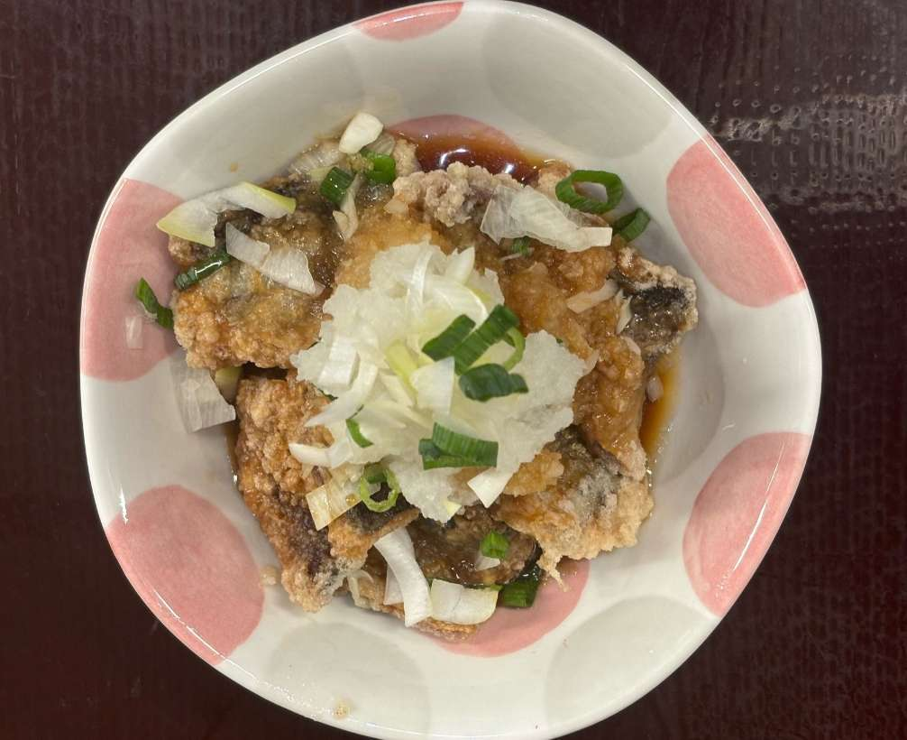
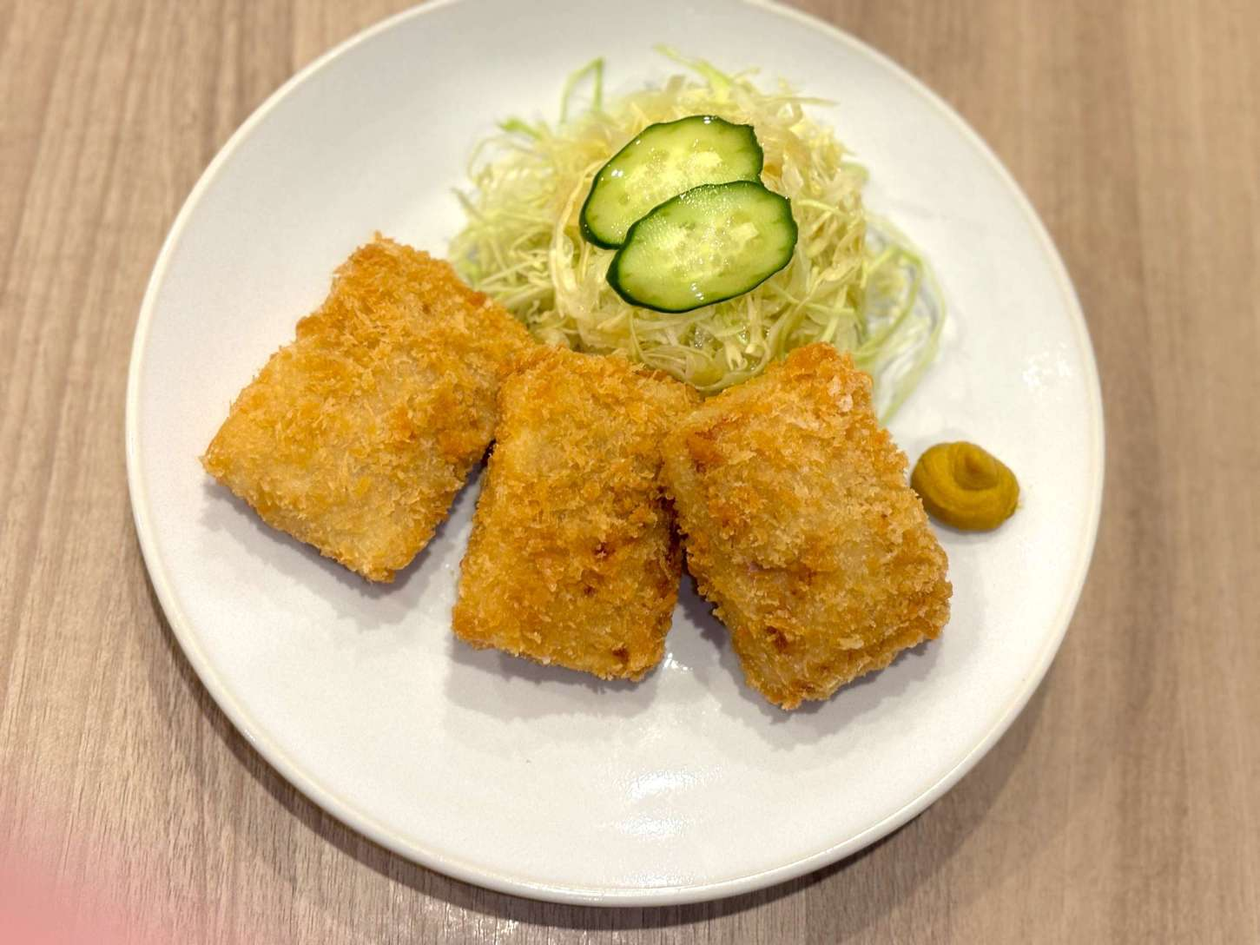
338256 | 居酒屋メニュー/Izakaya menu-揚げ物/Fried food | さんま素揚げポン酢 | ￥480 | 10%外税 | 103,104,102 | 隐藏
338255 | ちょい足し/Side dish-サイドメニュー | さんま素揚げおろしポン酢 | ￥480 | 10%外税 | 103,104,102 | 隐藏
336106 | 単品メニュー/Main Courses-揚げ物（単品）/Fried food | マグロかつ単品 | ￥820 | 10%外税 | 103,104,102 | 展示
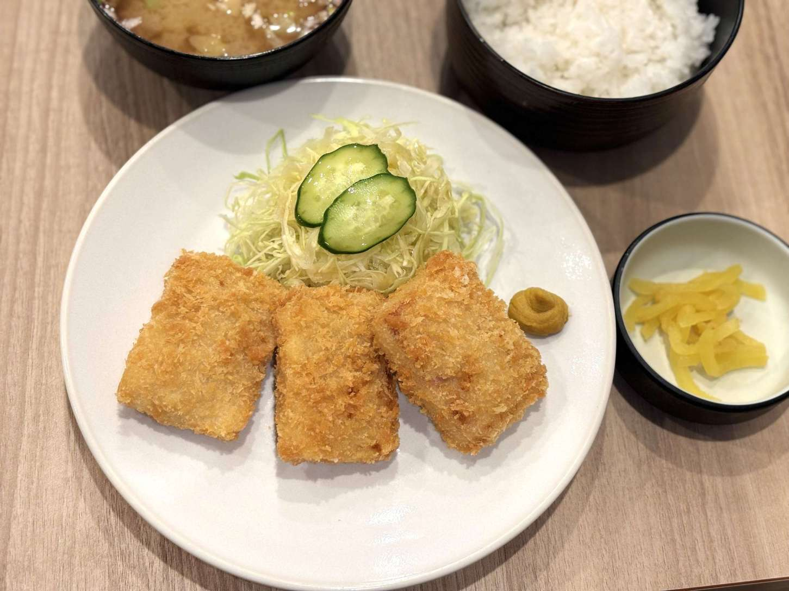
336105 | 定食/Set meal-人気メニュー（定食）/Popular Menu | マグロかつ 定食 | ￥1,100 | 10%外税 | 103,104,102 | 展示
336104 | 定食/Set meal-揚げ物（定食）/Fried food | マグロかつ定食 | ￥1,100 | 10%外税 | 103,104,102 | 展示
335595 | お飲み物/Beverages-焼酎・梅酒//Shochu·plum wine | 宝山 玉茜 | ￥5,000 | 10%外税 | 103,102 | 展示
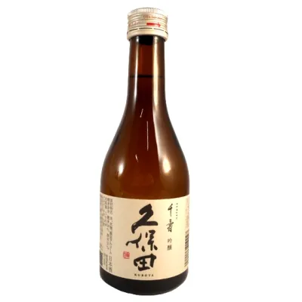
335578 | お飲み物/Beverages-日本酒//Japanese Sake | 久保田千寿 吟醸 ３００ｍｌ | ￥2,000 | 10%外税 | 103,102 | 展示
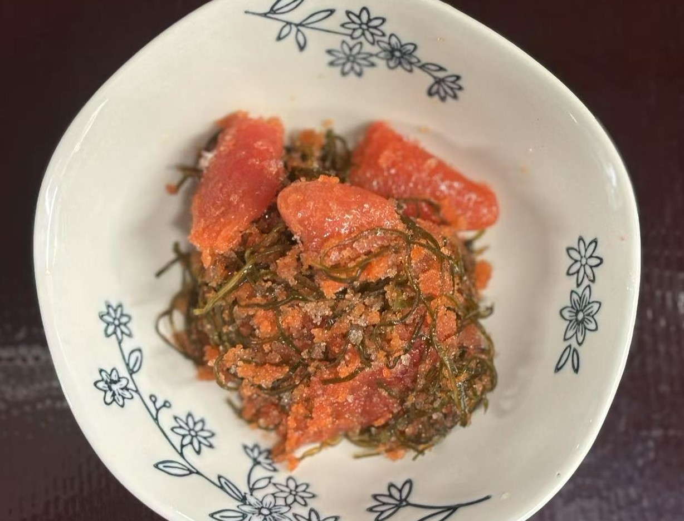
331061 | ちょい足し/Side dish-サイドメニュー | 明太子昆布 | ￥350 | 10%外税 | 103,104,102 | 展示
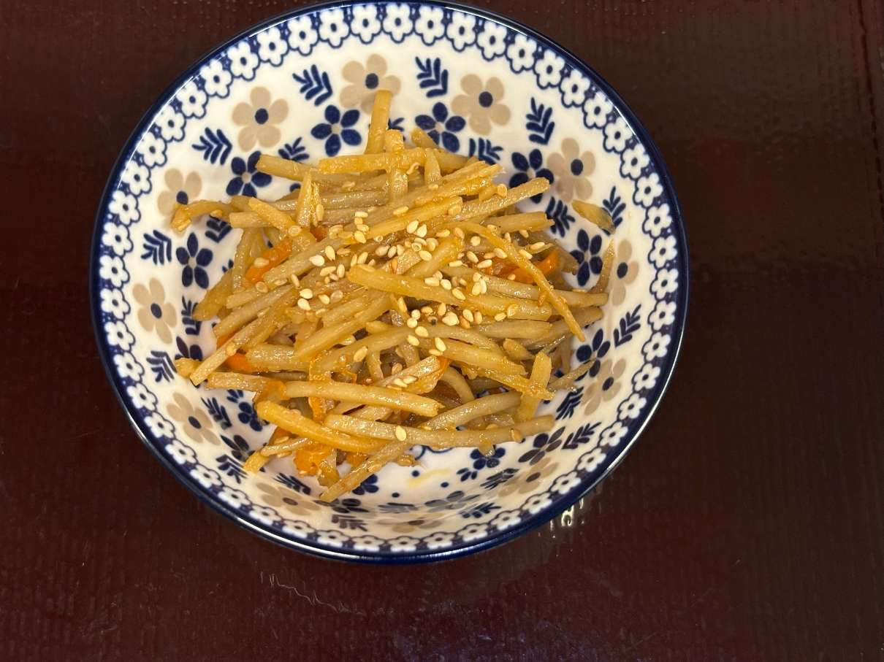
319415 | ちょい足し/Side dish-小鉢 | 牛蒡きんぴら | ￥100 | 10%外税 | 103,104 | 展示
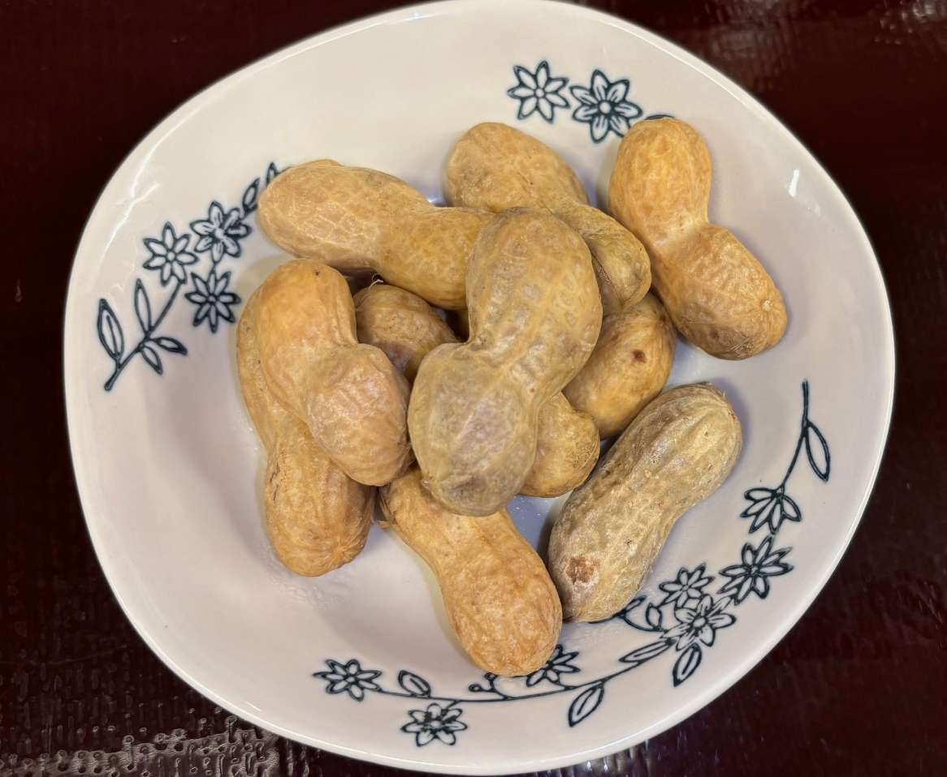
307069 | 居酒屋メニュー/Izakaya menu-前菜・おつまみ/Starter | ゆで落花生 | ￥500 | 10%外税 | 103,104,102 | 隐藏
305932 | 定食/Set meal-さば（定食）/Mackerel | ｗｓ | ￥254 | 10%外税 | 103,104,102 | 隐藏
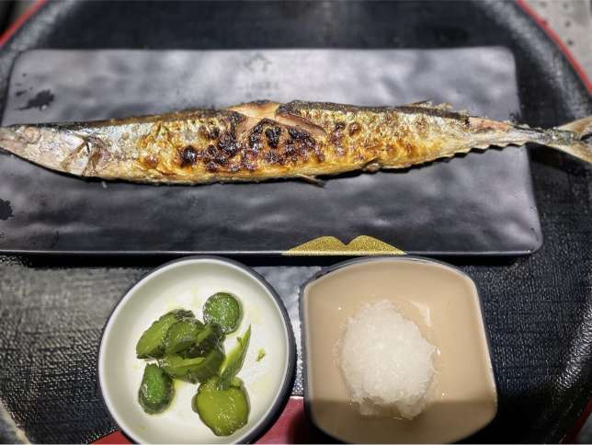
304717 | 単品メニュー/Main Courses-人気メニュー（単品）/Popular Menu | 新さんま塩焼き単品 | ￥800 | 10%外税 | 103,104,102 | 隐藏
304712 | 定食/Set meal-人気メニュー（定食）/Popular Menu | 新さんま塩焼き定食 | ￥1,000 | 10%外税 | 103,104 | 隐藏
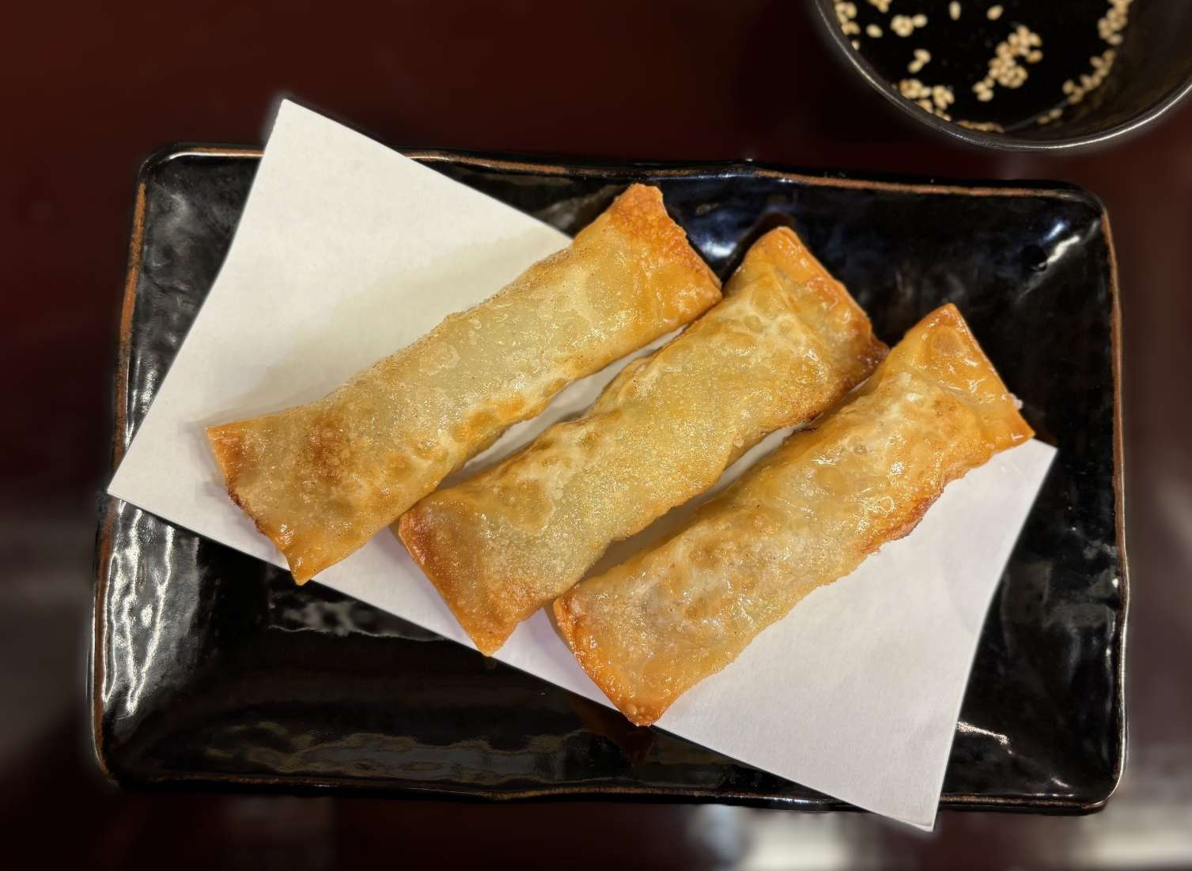
303111 | 居酒屋メニュー/Izakaya menu-揚げ物/Fried food | 揚げ棒餃子 | ￥480 | 10%外税 | 103,102 | 展示
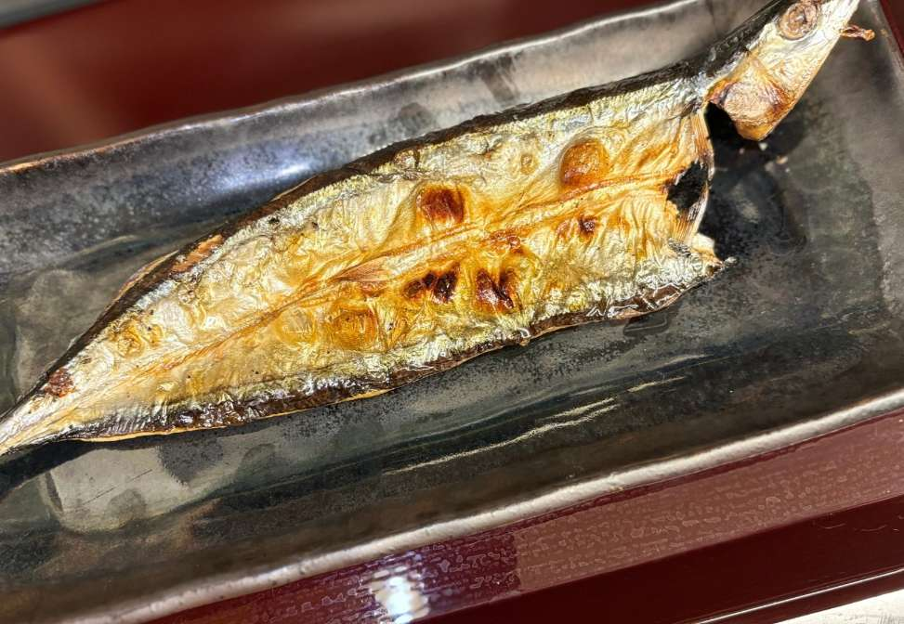
299388 | 居酒屋メニュー/Izakaya menu-焼き物/Grilled food | さんま開き | ￥580 | 10%外税 | 103,104 | 隐藏
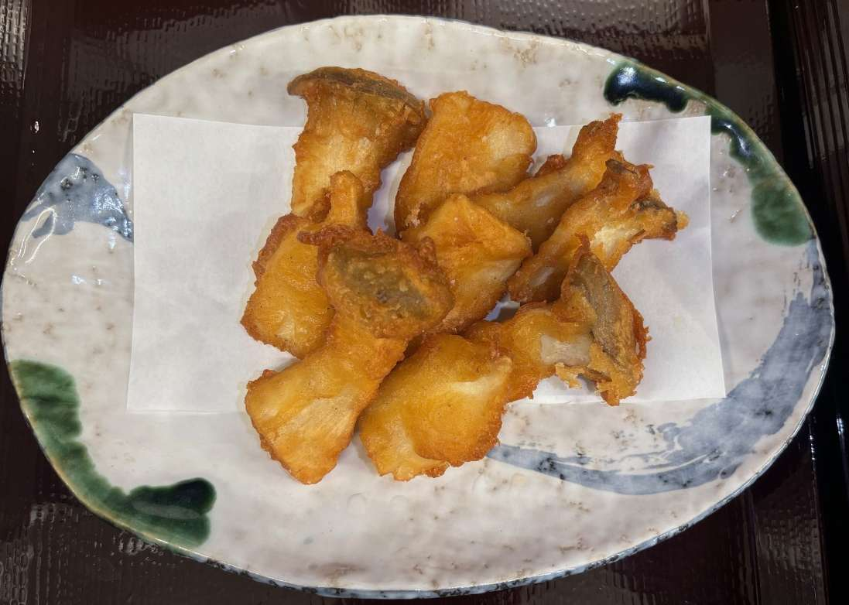
297143 | 居酒屋メニュー/Izakaya menu-揚げ物/Fried food | エリンギの唐揚げ | ￥450 | 10%外税 | 103,102 | 展示
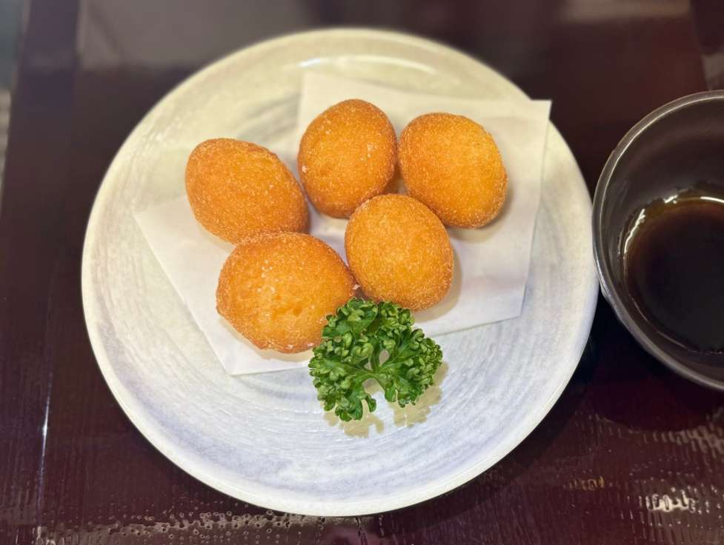
296788 | 居酒屋メニュー/Izakaya menu-揚げ物/Fried food | チーズボール | ￥680 | 10%外税 | 103,102 | 展示
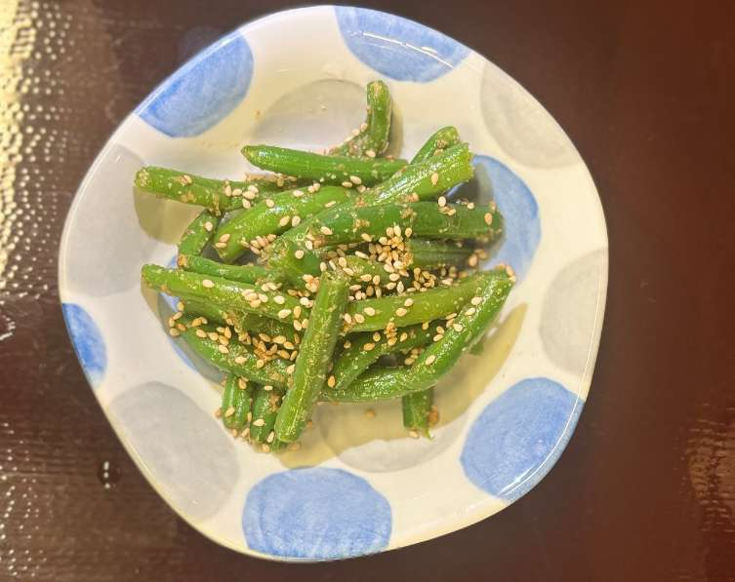
296786 | ちょい足し/Side dish-サイドメニュー | オーガニックいんげんの胡麻和え | ￥200 | 10%外税 | 103,104,102 | 展示
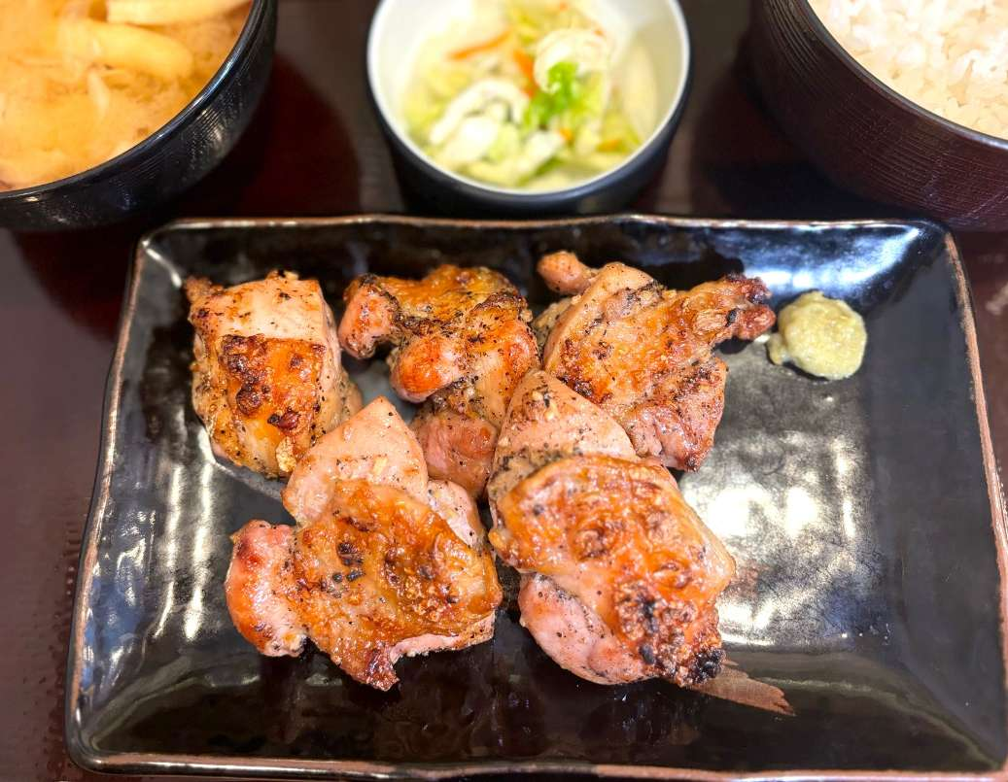
296784 | 定食/Set meal-お肉（定食）/Meat | 鶏モモ炭火焼定食 柚子胡椒添え | ￥940 | 10%外税 | 103,104 | 展示
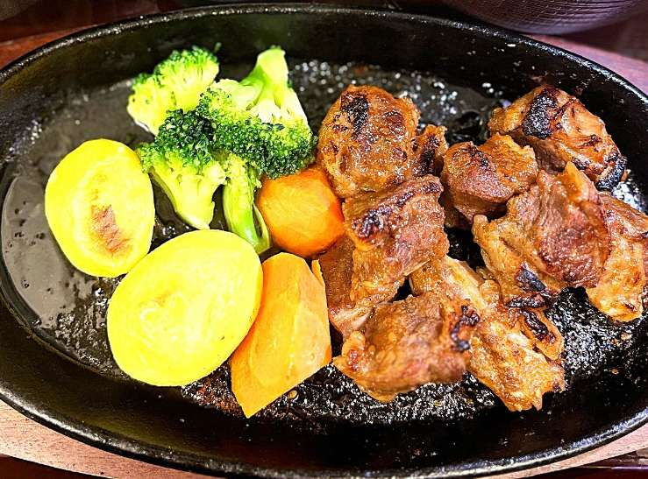
296677 | 単品メニュー/Main Courses-お肉（単品）/Meat | 牛リブフィンガー鉄板焼き | ￥980 | 10%外税 | 103,104 | 展示
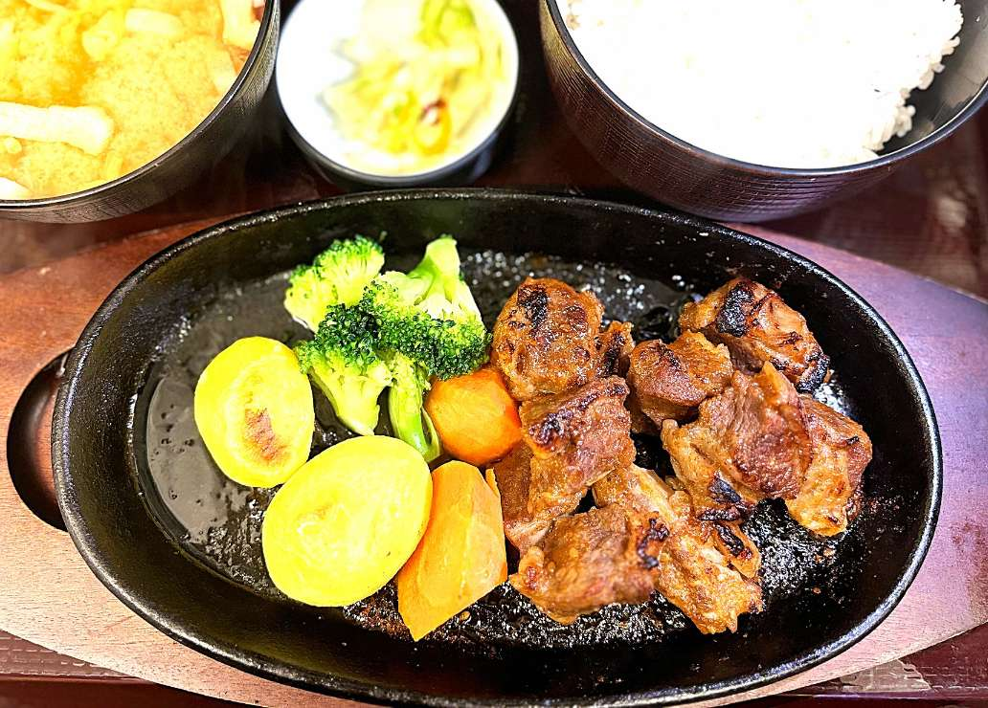
296674 | 定食/Set meal-お肉（定食）/Meat | 牛リブフィンガー鉄板焼き定食 | ￥1,150 | 10%外税 | 103,104 | 展示
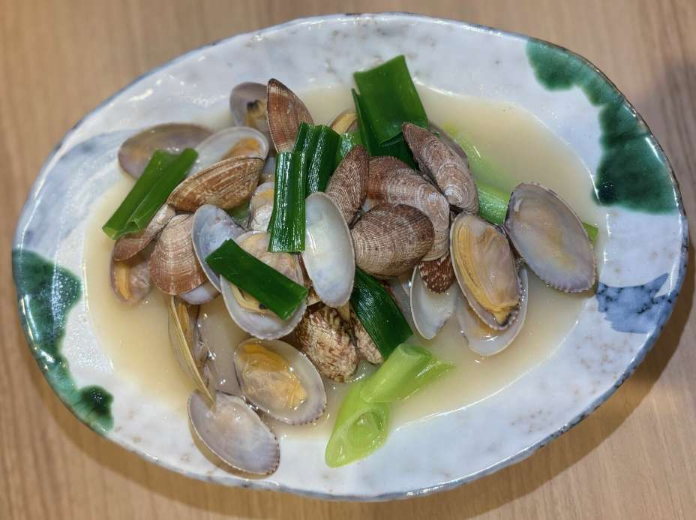
295452 | 居酒屋メニュー/Izakaya menu-前菜・おつまみ/Starter | 九条ねぎの白湯あさり | ￥580 | 10%外税 | 103,104,102 | 展示
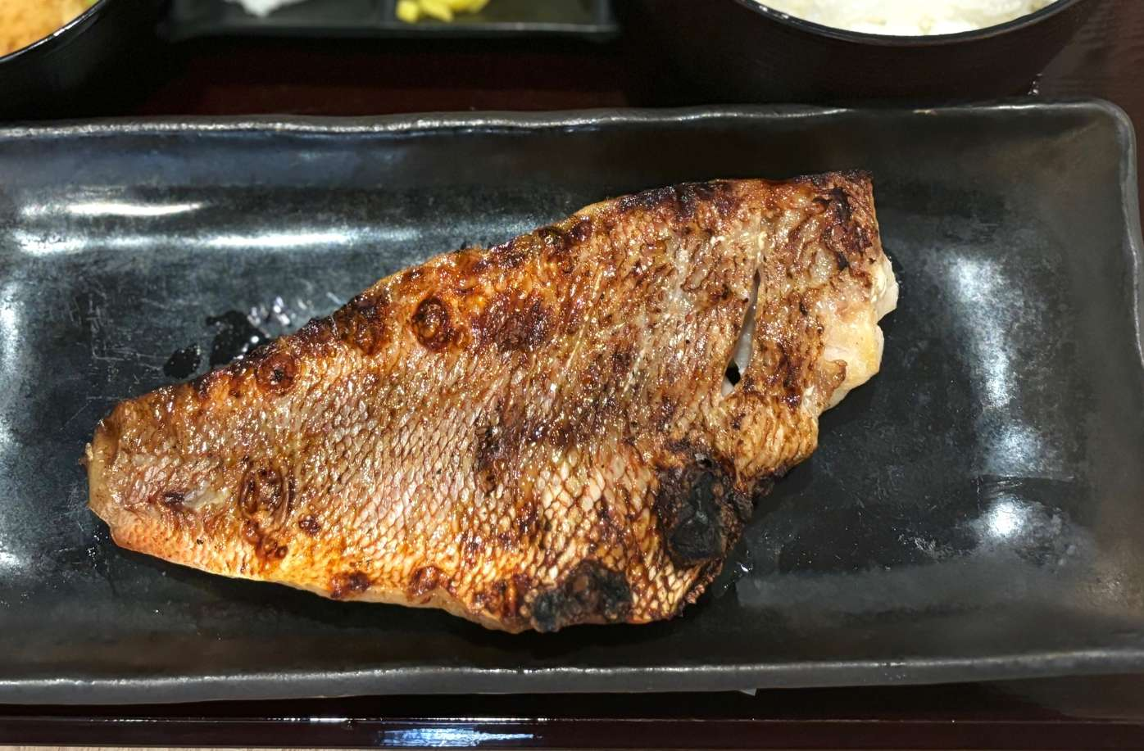
294433 | 単品メニュー/Main Courses-その他（単品）/Others | 赤魚昆布だし干物単品（骨なし） | ￥820 | 10%外税 | 103,104 | 展示
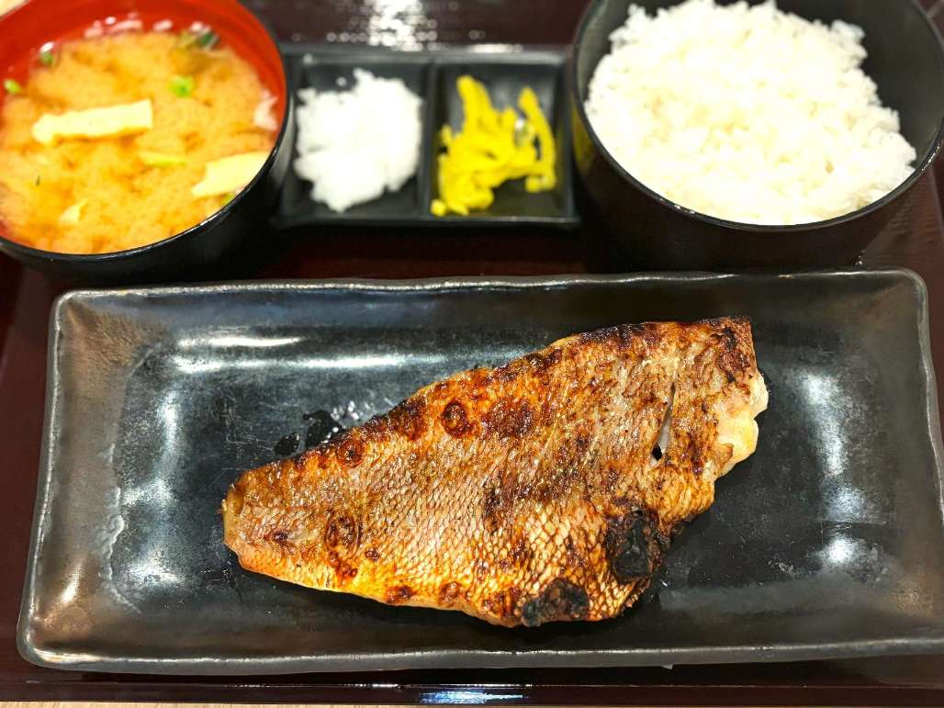
294432 | 定食/Set meal-その他（定食）/Others | 赤魚昆布だし干物定食(骨なし) | ￥1,080 | 10%外税 | 103,104 | 展示
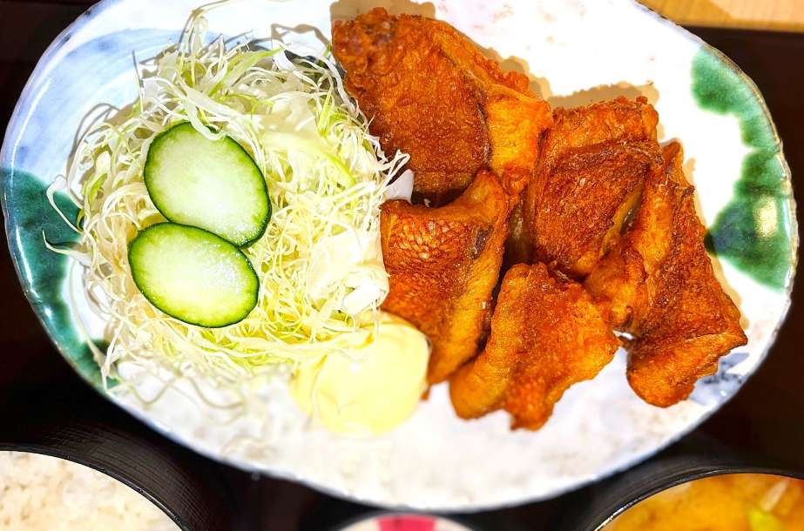
294431 | 単品メニュー/Main Courses-揚げ物（単品）/Fried food | 単品）金目鯛のから揚げ （ほねなし） | ￥900 | 10%外税 | 103,104 | 展示
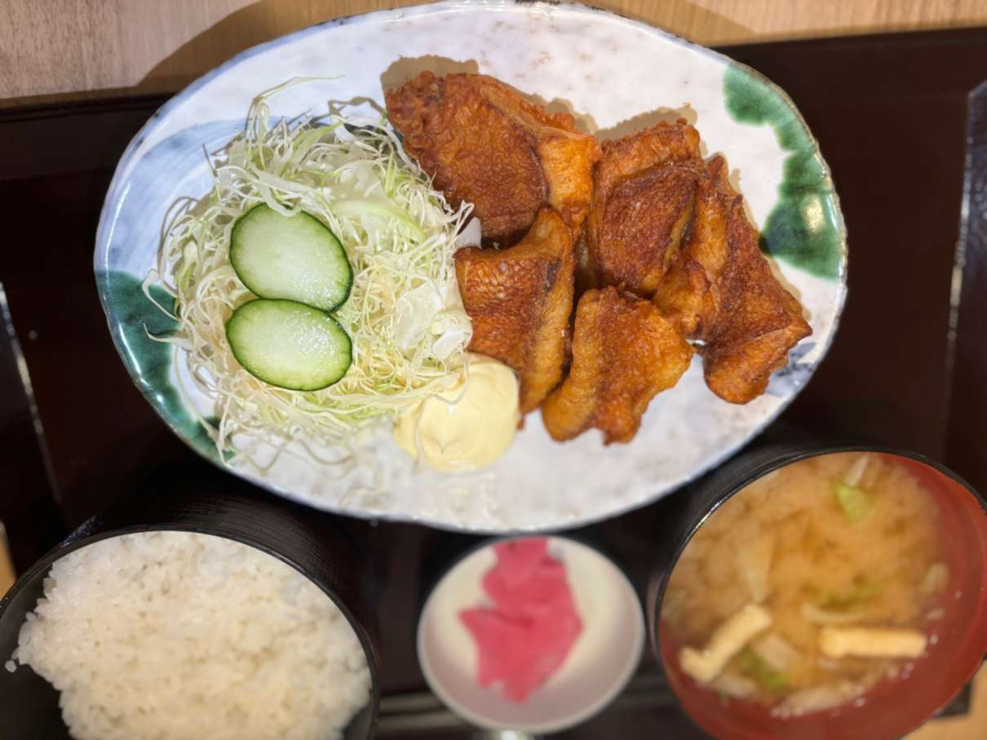
294430 | 定食/Set meal-揚げ物（定食）/Fried food | 金目鯛のから揚げ定食 （ほねなし） | ￥1,100 | 10%外税 | 103,104 | 展示
274464 | お飲み物/Beverages-日本酒//Japanese Sake | 碧海 寿萬亀 純米吟醸（二合） | ￥1,550 | 10%外税 | 102 | 展示
274465 | お飲み物/Beverages-日本酒//Japanese Sake | 寿萬亀 上撰辛口（二合） | ￥1,050 | 10%外税 | 102 | 展示
274462 | お飲み物/Beverages-日本酒//Japanese Sake | 寿萬亀 千尋の海 吟醸（二合） | ￥1,750 | 10%外税 | 102 | 展示
274463 | お飲み物/Beverages-日本酒//Japanese Sake | 寿萬亀 純米酒（二合） | ￥1,350 | 10%外税 | 102 | 展示
274460 | お飲み物/Beverages-日本酒//Japanese Sake | 田酒 特別純米（二合） | ￥2,950 | 10%外税 | 102 | 展示
274461 | お飲み物/Beverages-日本酒//Japanese Sake | 獺祭 純米大吟醸４５（二合） | ￥2,550 | 10%外税 | 102 | 展示
274459 | お飲み物/Beverages-日本酒//Japanese Sake | 寿萬亀 4割磨き純米大吟醸（二合） | ￥2,950 | 10%外税 | 102 | 展示
274458 | お飲み物/Beverages-日本酒//Japanese Sake | 東洋美人 純米吟醸（二合） | ￥2,150 | 10%外税 | 102 | 展示
274456 | お飲み物/Beverages-日本酒//Japanese Sake | 麒麟山伝統辛口（二合） | ￥1,550 | 10%外税 | 102 | 展示
274457 | お飲み物/Beverages-日本酒//Japanese Sake | 峰の白梅（二合） | ￥1,350 | 10%外税 | 102 | 隐藏
274454 | 居酒屋ドリンク-日本酒/Japanese Sake | 寿萬亀 純米酒（二合） | ￥1,350 | 10%外税 | - | 隐藏
274455 | 居酒屋ドリンク-日本酒/Japanese Sake | 碧海 寿萬亀 純米吟醸（二合） | ￥1,550 | 10%外税 | - | 隐藏
274452 | 居酒屋ドリンク-日本酒/Japanese Sake | 寿萬亀 千尋の海 吟醸（二合） | ￥1,750 | 10%外税 | - | 隐藏
274453 | 居酒屋ドリンク-日本酒/Japanese Sake | 寿萬亀 4割磨き純米大吟醸（二合） | ￥2,950 | 10%外税 | - | 隐藏
274450 | 居酒屋ドリンク-日本酒/Japanese Sake | 獺祭 純米大吟醸45（二合） | ￥2,550 | 10%外税 | - | 隐藏
274451 | 居酒屋ドリンク-日本酒/Japanese Sake | 東洋美人 純米吟醸（二合） | ￥2,150 | 10%外税 | - | 隐藏
274448 | 居酒屋ドリンク-日本酒/Japanese Sake | 峰の白梅（二合） | ￥1,350 | 10%外税 | - | 隐藏
274449 | 居酒屋ドリンク-日本酒/Japanese Sake | 田酒 特別純米（二合） | ￥2,950 | 10%外税 | - | 隐藏
274447 | 居酒屋ドリンク-日本酒/Japanese Sake | 麒麟山伝統辛口（二合） | ￥1,550 | 10%外税 | - | 隐藏
274446 | 居酒屋ドリンク-日本酒/Japanese Sake | 寿萬亀 上撰辛口（二合） | ￥1,050 | 10%外税 | 102 | 隐藏
271610 | 居酒屋ドリンク-ソフトドリンク/SoftDrink | カルピスソーダ | ￥350 | 10%外税 | 102 | 隐藏
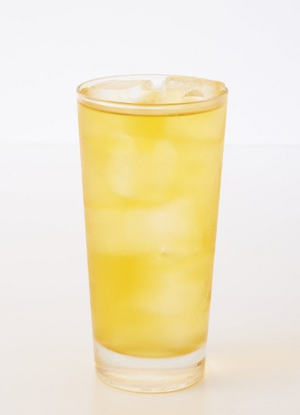
271611 | 居酒屋ドリンク-ソフトドリンク/SoftDrink | ジャスミン茶 | ￥350 | 10%外税 | 102 | 隐藏
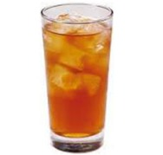
271607 | 居酒屋ドリンク-ソフトドリンク/SoftDrink | ウーロン茶 | ￥350 | 10%外税 | 102 | 隐藏
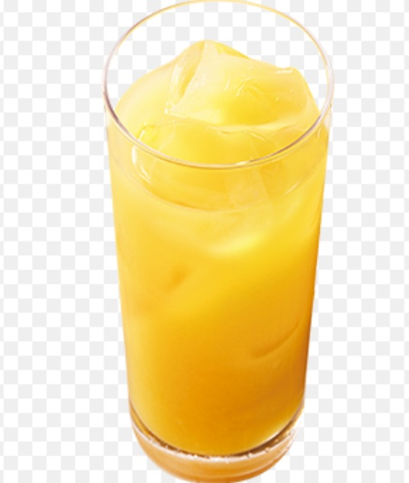
271608 | 居酒屋ドリンク-ソフトドリンク/SoftDrink | オレンジジュース | ￥350 | 10%外税 | 102 | 隐藏
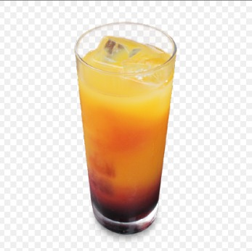
271609 | 居酒屋ドリンク-ソフトドリンク/SoftDrink | カルピス | ￥350 | 10%外税 | 102 | 隐藏
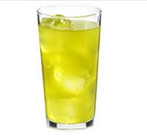
271606 | 居酒屋ドリンク-ソフトドリンク/SoftDrink | 緑茶 | ￥350 | 10%外税 | 102 | 隐藏
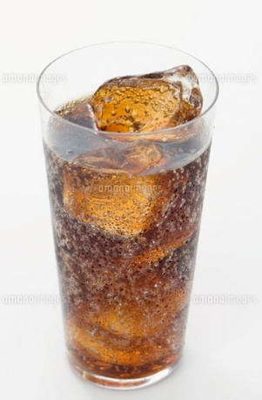
271604 | 居酒屋ドリンク-ソフトドリンク/SoftDrink | コーラ | ￥350 | 10%外税 | 102 | 隐藏
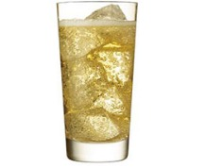
271605 | 居酒屋ドリンク-ソフトドリンク/SoftDrink | ジンジャーエール | ￥350 | 10%外税 | 102 | 隐藏
271602 | 居酒屋ドリンク-日本酒/Japanese Sake | 麒麟山伝統辛口（一合） | ￥800 | 10%外税 | 102 | 隐藏
271603 | 居酒屋ドリンク-日本酒/Japanese Sake | 峰の白梅（一合） | ￥700 | 10%外税 | 102 | 隐藏
271599 | 居酒屋ドリンク-日本酒/Japanese Sake | 田酒 特別純米（一合） | ￥1,500 | 10%外税 | 102 | 隐藏
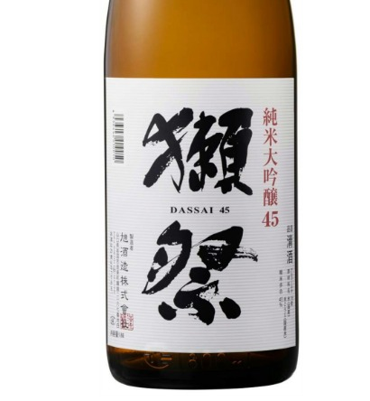
271600 | 居酒屋ドリンク-日本酒/Japanese Sake | 獺祭 純米大吟醸45（一合） | ￥1,300 | 10%外税 | 102 | 隐藏
271601 | 居酒屋ドリンク-日本酒/Japanese Sake | 東洋美人 純米吟醸（一合） | ￥1,100 | 10%外税 | 102 | 隐藏
271597 | 居酒屋ドリンク-日本酒/Japanese Sake | 寿萬亀 千尋の海 吟醸（一合） | ￥900 | 10%外税 | 102 | 隐藏
271598 | 居酒屋ドリンク-日本酒/Japanese Sake | 寿萬亀 4割磨き純米大吟醸（一合） | ￥1,500 | 10%外税 | 102 | 隐藏
271595 | 居酒屋ドリンク-日本酒/Japanese Sake | 寿萬亀 純米酒（一合） | ￥700 | 10%外税 | 102 | 隐藏
271596 | 居酒屋ドリンク-日本酒/Japanese Sake | 碧海 寿萬亀 純米吟醸（一合） | ￥800 | 10%外税 | 102 | 隐藏
271593 | 居酒屋ドリンク-焼酎・梅酒/Shochu·plum wine | 割り材 ウーロン茶 500ml | ￥450 | 10%外税 | 102 | 隐藏
271594 | 居酒屋ドリンク-日本酒/Japanese Sake | 寿萬亀 上撰辛口（一合） | ￥550 | 10%外税 | 102 | 隐藏
271590 | 居酒屋ドリンク-焼酎・梅酒/Shochu·plum wine | 甲）キンミヤ 四合瓶 | ￥2,500 | 10%外税 | 102 | 隐藏
271591 | 居酒屋ドリンク-焼酎・梅酒/Shochu·plum wine | 割り材 梅干し | ￥120 | 10%外税 | 102 | 隐藏
271592 | 居酒屋ドリンク-焼酎・梅酒/Shochu·plum wine | 割り材 緑茶 500ml | ￥450 | 10%外税 | 102 | 隐藏
271589 | 居酒屋ドリンク-焼酎・梅酒/Shochu·plum wine | 米）白岳 しろ 四合瓶 | ￥3,000 | 10%外税 | 102 | 隐藏
271587 | 居酒屋ドリンク-焼酎・梅酒/Shochu·plum wine | 芋）三岳 五合瓶 | ￥3,300 | 10%外税 | 102 | 隐藏
271588 | 居酒屋ドリンク-焼酎・梅酒/Shochu·plum wine | 麦）二階堂 五合瓶 | ￥3,000 | 10%外税 | 102 | 隐藏
271585 | 居酒屋ドリンク-焼酎・梅酒/Shochu·plum wine | CHOYAブランデー仕立て梅酒 | ￥420 | 10%外税 | 102 | 隐藏
271586 | 居酒屋ドリンク-焼酎・梅酒/Shochu·plum wine | 奥武蔵のにごり梅酒 | ￥480 | 10%外税 | 102 | 隐藏
271583 | 居酒屋ドリンク-焼酎・梅酒/Shochu·plum wine | 米）白岳 しろ グラス | ￥420 | 10%外税 | 102 | 隐藏
271584 | 居酒屋ドリンク-焼酎・梅酒/Shochu·plum wine | 甲）キンミヤ グラス | ￥280 | 10%外税 | 102 | 隐藏
271581 | 居酒屋ドリンク-焼酎・梅酒/Shochu·plum wine | 麦）二階堂 グラス | ￥420 | 10%外税 | 102 | 隐藏
271582 | 居酒屋ドリンク-焼酎・梅酒/Shochu·plum wine | 麦）兼八 グラス | ￥700 | 10%外税 | 102 | 隐藏
271579 | 居酒屋ドリンク-焼酎・梅酒/Shochu·plum wine | 芋）三岳 グラス | ￥420 | 10%外税 | 102 | 隐藏
271580 | 居酒屋ドリンク-焼酎・梅酒/Shochu·plum wine | 芋）魔王 グラス | ￥700 | 10%外税 | 102 | 隐藏
271577 | 居酒屋ドリンク-焼酎割/Shochu prepare | コーラ焼酎割 | ￥480 | 10%外税 | 102 | 隐藏
271578 | 居酒屋ドリンク-焼酎割/Shochu prepare | ジンジャエール焼酎割 | ￥480 | 10%外税 | 102 | 隐藏
271575 | 居酒屋ドリンク-焼酎割/Shochu prepare | ウーロンハイ | ￥420 | 10%外税 | 102 | 隐藏
271576 | 居酒屋ドリンク-焼酎割/Shochu prepare | ジャスミンハイ | ￥420 | 10%外税 | 102 | 隐藏
271573 | 居酒屋ドリンク-サワー・鬼おろしサワー/Sour | 鬼おろしキウイ | ￥480 | 10%外税 | 102 | 隐藏
271574 | 居酒屋ドリンク-焼酎割/Shochu prepare | 緑茶ハイ | ￥420 | 10%外税 | 102 | 隐藏
271570 | 居酒屋ドリンク-サワー・鬼おろしサワー/Sour | 鬼おろしレモンサワー | ￥480 | 10%外税 | 102 | 隐藏
271571 | 居酒屋ドリンク-サワー・鬼おろしサワー/Sour | 鬼おろし梅サワー | ￥480 | 10%外税 | 102 | 隐藏
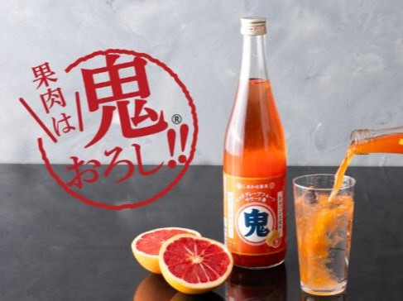
271572 | 居酒屋ドリンク-サワー・鬼おろしサワー/Sour | 鬼おろしピンクグレープフルーツ | ￥480 | 10%外税 | 102 | 隐藏
271568 | 居酒屋ドリンク-サワー・鬼おろしサワー/Sour | すっきりトマトサワー | ￥420 | 10%外税 | 102 | 隐藏
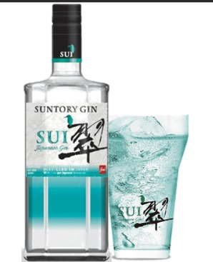
271569 | 居酒屋ドリンク-サワー・鬼おろしサワー/Sour | 翠ジンソーダー | ￥420 | 10%外税 | 102 | 隐藏
271566 | 居酒屋ドリンク-サワー・鬼おろしサワー/Sour | こだわり酒場レモンサワー | ￥420 | 10%外税 | 102 | 隐藏
271567 | 居酒屋ドリンク-サワー・鬼おろしサワー/Sour | タコハイ | ￥420 | 10%外税 | 102 | 隐藏
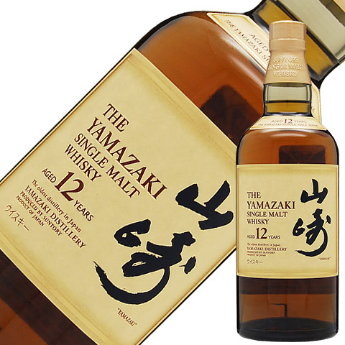
271564 | 居酒屋ドリンク-ハイボール・ウイスキー/Whisky | 山崎１２年 | ￥1,500 | 10%外税 | 102 | 隐藏
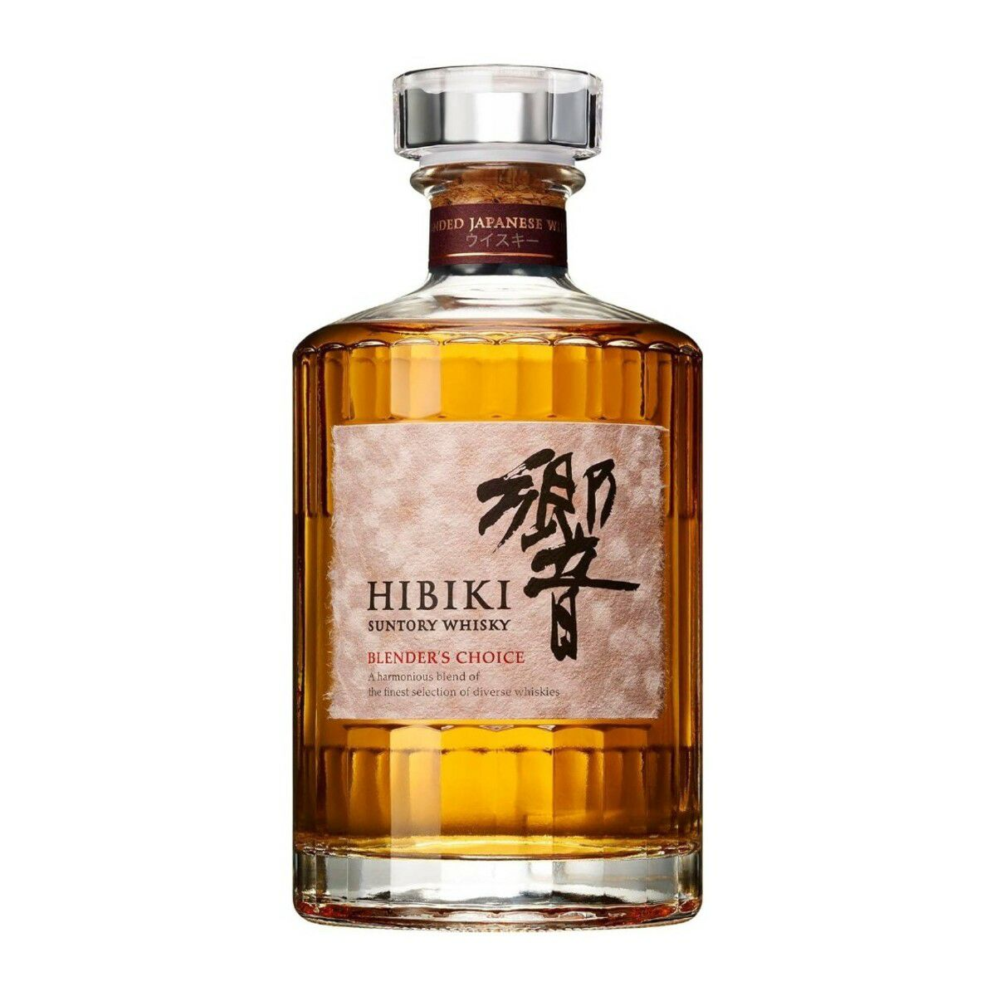
271565 | 居酒屋ドリンク-ハイボール・ウイスキー/Whisky | 響きブレンダーチョイス | ￥1,500 | 10%外税 | 102 | 隐藏
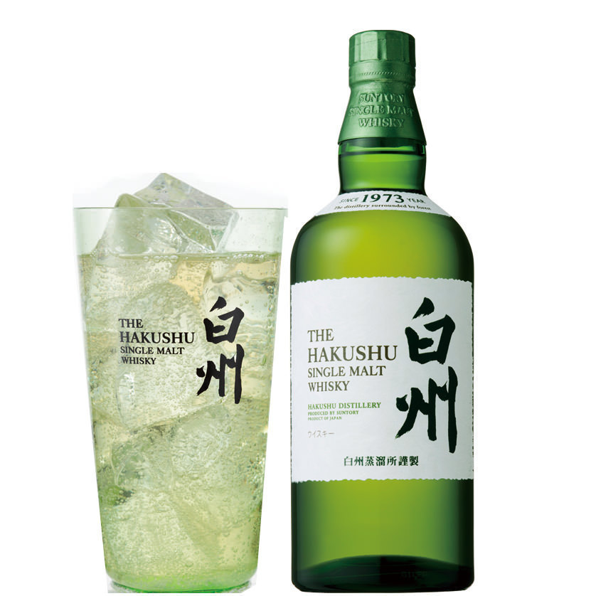
271562 | 居酒屋ドリンク-ハイボール・ウイスキー/Whisky | 白州 | ￥900 | 10%外税 | 102 | 隐藏
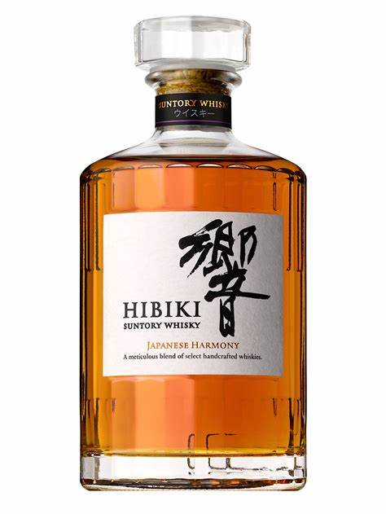
271563 | 居酒屋ドリンク-ハイボール・ウイスキー/Whisky | 響 | ￥900 | 10%外税 | 102 | 隐藏
271560 | 居酒屋ドリンク-ハイボール・ウイスキー/Whisky | シーバスリーガル・ミズナラ１２年 | ￥700 | 10%外税 | - | 展示
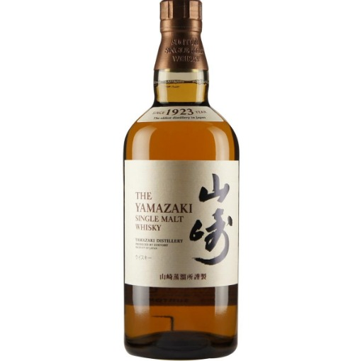
271561 | 居酒屋ドリンク-ハイボール・ウイスキー/Whisky | 山崎 | ￥900 | 10%外税 | 102 | 隐藏
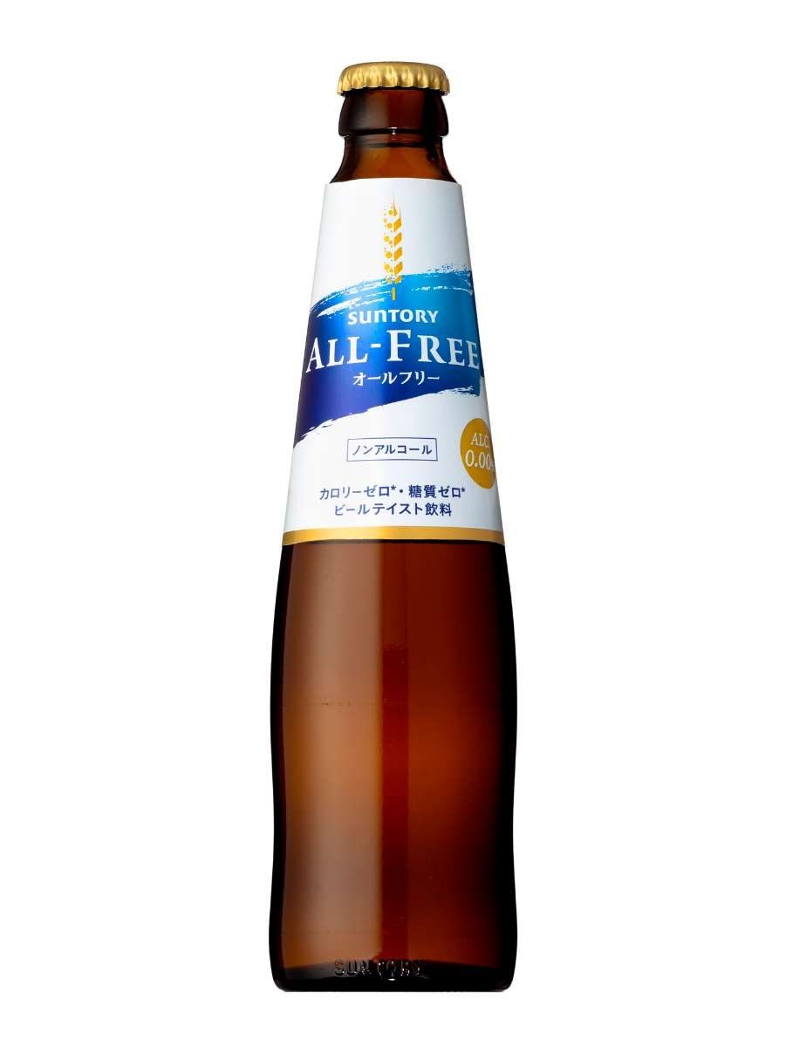
271558 | 居酒屋ドリンク-ビール ・ホッピー/Beer·Hoppy | オールフリー | ￥500 | 10%外税 | 102 | 隐藏
271559 | 居酒屋ドリンク-ハイボール・ウイスキー/Whisky | 角ハイボール | ￥500 | 10%外税 | - | 展示
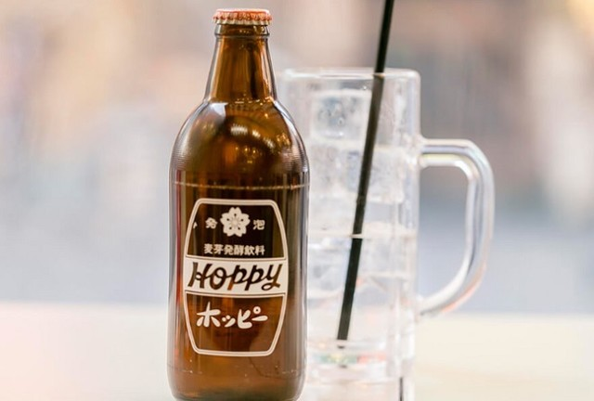
271555 | 居酒屋ドリンク-ビール ・ホッピー/Beer·Hoppy | ホッピーセット | ￥500 | 10%外税 | 102 | 隐藏
271556 | 居酒屋ドリンク-ビール ・ホッピー/Beer·Hoppy | ホッピー外 | ￥220 | 10%外税 | 102 | 隐藏
271557 | 居酒屋ドリンク-ビール ・ホッピー/Beer·Hoppy | ホッピー中焼酎 | ￥280 | 10%外税 | 102 | 隐藏
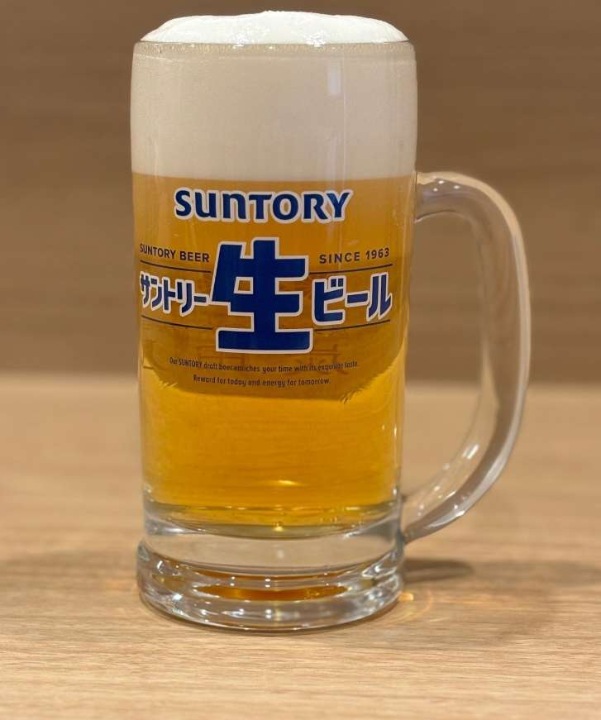
271553 | 居酒屋ドリンク-ビール ・ホッピー/Beer·Hoppy | サンドリー生ビール | ￥500 | 10%外税 | 102 | 隐藏
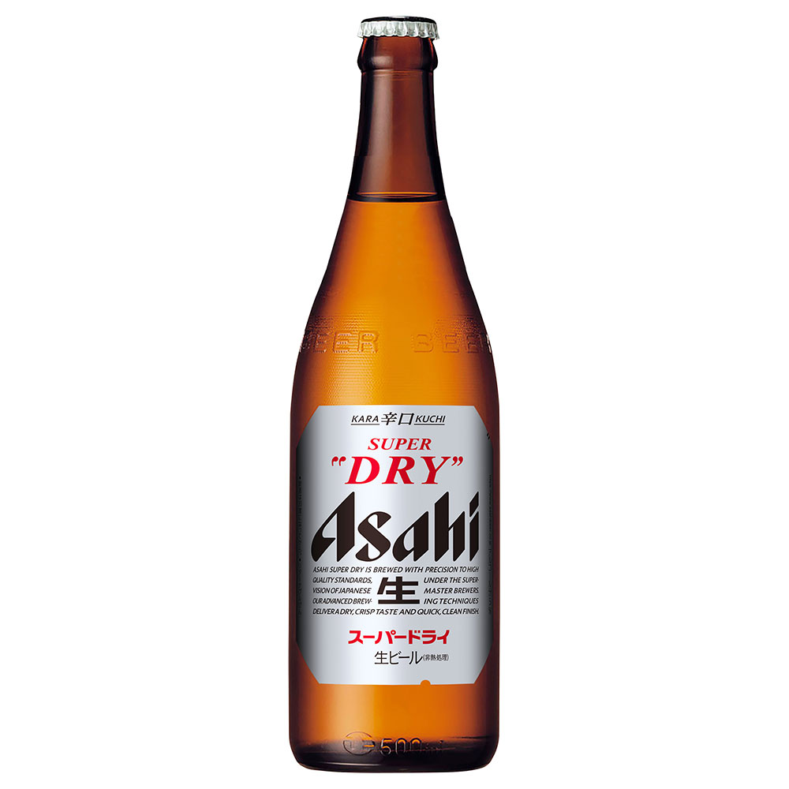
271554 | 居酒屋ドリンク-ビール ・ホッピー/Beer·Hoppy | サンアサヒスーパードライ中瓶 | ￥700 | 10%外税 | 102 | 隐藏
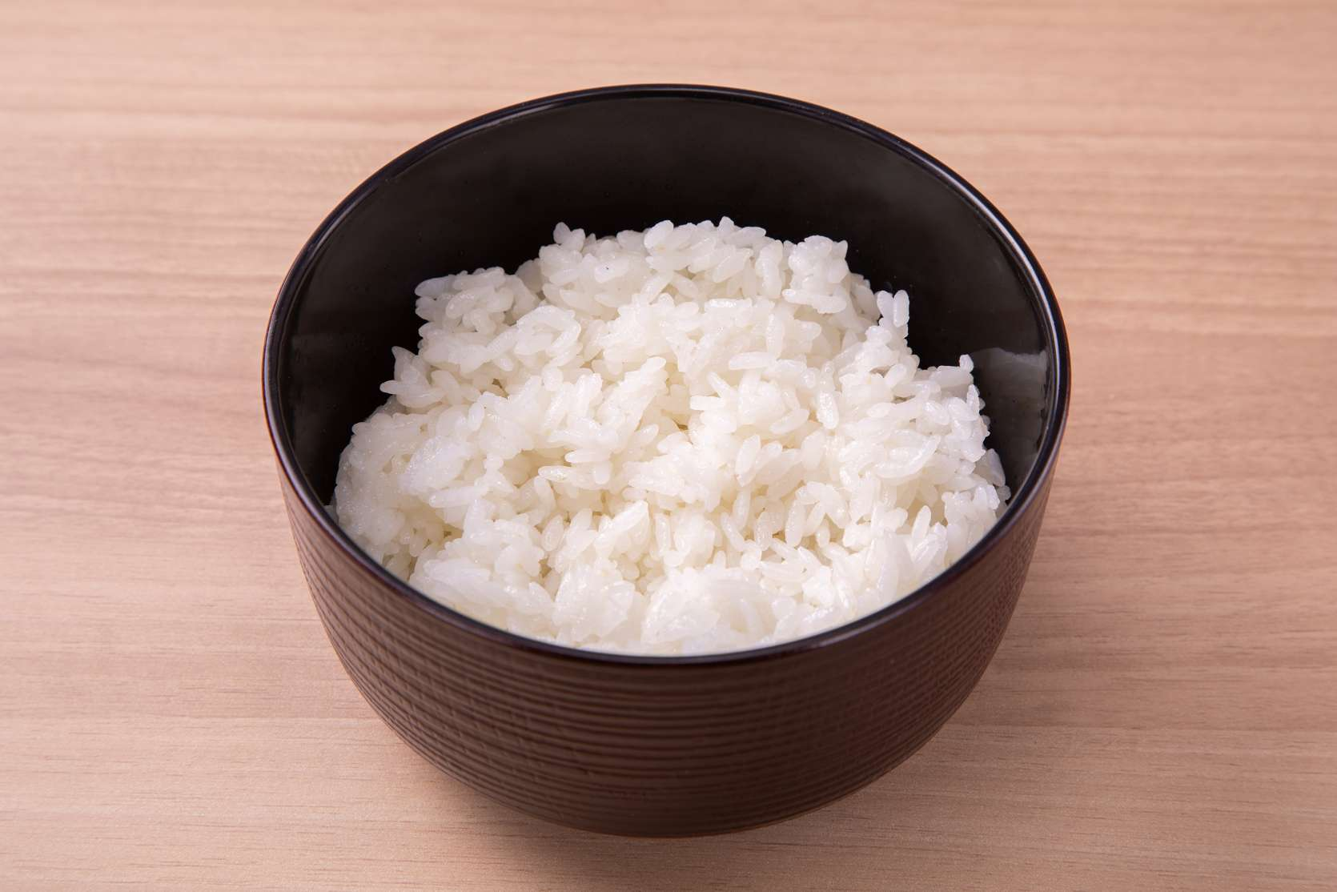
271551 | 単品メニュー/Main Courses-スープ・ごはん（単品）/Soup·rice | 単品ごはん | ￥280 | 10%外税 | 104,103,102 | 展示
271549 | 単品メニュー/Main Courses-スープ・ごはん（単品）/Soup·rice | 単品味噌汁 | ￥60 | 10%外税 | 104,103,102 | 展示
271547 | 飲み放題メニュー-ソフトドリンク（放題）//SoftDrink | カルピスソーダ(放題) | ￥0 | 10%外税 | 102 | 展示
271548 | 飲み放題メニュー-ソフトドリンク（放題）//SoftDrink | ジャスミン茶(放題) | ￥0 | 10%外税 | 102 | 展示
271545 | 飲み放題メニュー-ソフトドリンク（放題）//SoftDrink | オレンジジュース(放題) | ￥0 | 10%外税 | 102 | 展示
271546 | 飲み放題メニュー-ソフトドリンク（放題）//SoftDrink | カルピス(放題) | ￥0 | 10%外税 | 102 | 展示
271542 | 飲み放題メニュー-ソフトドリンク（放題）//SoftDrink | ジンジャーエール(放題) | ￥0 | 10%外税 | 102 | 展示
271543 | 飲み放題メニュー-ソフトドリンク（放題）//SoftDrink | 緑茶(放題) | ￥0 | 10%外税 | 102 | 展示
271544 | 飲み放題メニュー-ソフトドリンク（放題）//SoftDrink | ウーロン茶(放題) | ￥0 | 10%外税 | 102 | 展示
271540 | 飲み放題メニュー-日本酒（放題）//Japanese Sake | 峰の白梅(放題) | ￥0 | 10%外税 | 102 | 展示
271541 | 飲み放題メニュー-ソフトドリンク（放題）//SoftDrink | コーラ(放題) | ￥0 | 10%外税 | 102 | 展示
271538 | 飲み放題メニュー-日本酒（放題）//Japanese Sake | 東洋美人 純米吟醸(放題) | ￥0 | 10%外税 | 102 | 展示
271539 | 飲み放題メニュー-日本酒（放題）//Japanese Sake | 麒麟山伝統辛口(放題) | ￥0 | 10%外税 | 102 | 展示
271536 | 飲み放題メニュー-日本酒（放題）//Japanese Sake | 田酒 特別純米(放題) | ￥0 | 10%外税 | 102 | 展示
271537 | 飲み放題メニュー-日本酒（放題）//Japanese Sake | 獺祭 純米大吟醸４５(放題) | ￥0 | 10%外税 | 102 | 展示
271533 | 飲み放題メニュー-日本酒（放題）//Japanese Sake | 碧海 寿萬亀 純米吟醸(放題) | ￥0 | 10%外税 | 102 | 展示
271534 | 飲み放題メニュー-日本酒（放題）//Japanese Sake | 寿萬亀 千尋の海 純米吟醸(放題) | ￥0 | 10%外税 | 102 | 展示
271535 | 飲み放題メニュー-日本酒（放題）//Japanese Sake | 寿萬亀 4割磨き純米大吟醸(放題) | ￥0 | 10%外税 | 102 | 展示
271531 | 飲み放題メニュー-日本酒（放題）//Japanese Sake | 寿萬亀 上撰辛口(放題) | ￥0 | 10%外税 | 102 | 展示
271532 | 飲み放題メニュー-日本酒（放題）//Japanese Sake | 寿萬亀 純米酒(放題) | ￥0 | 10%外税 | 102 | 展示
271523 | 飲み放題メニュー-焼酎・梅酒（放題）//Shochu·plum wine | 奥武蔵のにごり梅酒(放題) | ￥0 | 10%外税 | 102 | 展示
271521 | 飲み放題メニュー-焼酎・梅酒（放題）//Shochu·plum wine | 甲）キンミヤ グラス(放題) | ￥0 | 10%外税 | 102 | 展示
271522 | 飲み放題メニュー-焼酎・梅酒（放題）//Shochu·plum wine | CHOYAブランデー仕立て梅酒(放題) | ￥0 | 10%外税 | 102 | 展示
271519 | 飲み放題メニュー-焼酎・梅酒（放題）//Shochu·plum wine | 麦）兼八 グラス(放題) | ￥0 | 10%外税 | 102 | 展示
271520 | 飲み放題メニュー-焼酎・梅酒（放題）//Shochu·plum wine | 米）白岳 しろ グラス(放題) | ￥0 | 10%外税 | 102 | 展示
271517 | 飲み放題メニュー-焼酎・梅酒（放題）//Shochu·plum wine | 芋）魔王 グラス(放題) | ￥0 | 10%外税 | 102 | 展示
271518 | 飲み放題メニュー-焼酎・梅酒（放題）//Shochu·plum wine | 麦）二階堂 グラス(放題) | ￥0 | 10%外税 | 102 | 展示
271515 | 飲み放題メニュー-焼酎割（放題）//Shochu prepare | ジンジャエール焼酎割(放題) | ￥0 | 10%外税 | 102 | 展示
271516 | 飲み放題メニュー-焼酎・梅酒（放題）//Shochu·plum wine | 芋）三岳 グラス(放題) | ￥0 | 10%外税 | 102 | 展示
271513 | 飲み放題メニュー-焼酎割（放題）//Shochu prepare | ジャスミンハイ(放題) | ￥0 | 10%外税 | 102 | 展示
271514 | 飲み放題メニュー-焼酎割（放題）//Shochu prepare | コーラ焼酎割(放題) | ￥0 | 10%外税 | 102 | 展示
271511 | 飲み放題メニュー-焼酎割（放題）//Shochu prepare | 緑茶ハイ(放題) | ￥0 | 10%外税 | 102 | 展示
271512 | 飲み放題メニュー-焼酎割（放題）//Shochu prepare | ウーロンハイ(放題) | ￥0 | 10%外税 | 102 | 展示
271510 | 飲み放題メニュー-サワー・鬼おろしサワー（放題）//Sour | 鬼おろしキウイ(放題) | ￥0 | 10%外税 | 102 | 展示
271508 | 飲み放題メニュー-サワー・鬼おろしサワー（放題）//Sour | 鬼おろし梅サワー(放題) | ￥0 | 10%外税 | 102 | 展示
271509 | 飲み放題メニュー-サワー・鬼おろしサワー（放題）//Sour | 鬼おろしピンクグレープフルーツ(放題) | ￥0 | 10%外税 | 102 | 展示
271506 | 飲み放題メニュー-サワー・鬼おろしサワー（放題）//Sour | 翠ジンソーダー(放題) | ￥0 | 10%外税 | 102 | 展示
271507 | 飲み放題メニュー-サワー・鬼おろしサワー（放題）//Sour | 鬼おろしレモンサワー(放題) | ￥0 | 10%外税 | 102 | 展示
271504 | 飲み放題メニュー-サワー・鬼おろしサワー（放題）//Sour | タコハイ(放題) | ￥0 | 10%外税 | 102 | 展示
271505 | 飲み放題メニュー-サワー・鬼おろしサワー（放題）//Sour | すっきりトマトサワー(放題) | ￥0 | 10%外税 | 102 | 展示
271502 | 飲み放題メニュー-ハイボール・ウイスキー（放題）//Whisky | 響きブレンダーチョイス(放題) | ￥0 | 10%外税 | 102 | 展示
271503 | 飲み放題メニュー-サワー・鬼おろしサワー（放題）//Sour | こだわり酒場レモンサワー(放題) | ￥0 | 10%外税 | 102 | 展示
271500 | 飲み放題メニュー-ハイボール・ウイスキー（放題）//Whisky | 響(放題) | ￥0 | 10%外税 | 102 | 展示
271501 | 飲み放題メニュー-ハイボール・ウイスキー（放題）//Whisky | 山崎１２年(放題) | ￥0 | 10%外税 | 102 | 展示
271497 | 飲み放題メニュー-ハイボール・ウイスキー（放題）//Whisky | シーバスリーガル・ミズナラ１２年(放題) | ￥0 | 10%外税 | 102 | 展示
271498 | 飲み放題メニュー-ハイボール・ウイスキー（放題）//Whisky | 山崎(放題) | ￥0 | 10%外税 | 102 | 展示
271499 | 飲み放題メニュー-ハイボール・ウイスキー（放題）//Whisky | 白州(放題) | ￥0 | 10%外税 | 102 | 展示
271495 | 飲み放題メニュー-ビール ・ホッピー（放題）//Beer·Hoppy | オールフリー(放題) | ￥0 | 10%外税 | 102 | 展示
271496 | 飲み放題メニュー-ハイボール・ウイスキー（放題）//Whisky | 角ハイボール(放題) | ￥0 | 10%外税 | 102 | 展示
271493 | 飲み放題メニュー-ビール ・ホッピー（放題）//Beer·Hoppy | ホッピー外(放題) | ￥0 | 10%外税 | 102 | 展示
271494 | 飲み放題メニュー-ビール ・ホッピー（放題）//Beer·Hoppy | ホッピー中焼酎(放題) | ￥0 | 10%外税 | 102 | 展示
271491 | 飲み放題メニュー-ビール ・ホッピー（放題）//Beer·Hoppy | サンアサヒスーパードライ中瓶(放題) | ￥0 | 10%外税 | 102 | 展示
271492 | 飲み放題メニュー-ビール ・ホッピー（放題）//Beer·Hoppy | ホッピーセット(放題) | ￥0 | 10%外税 | 102 | 展示
271490 | 飲み放題メニュー-ビール ・ホッピー（放題）//Beer·Hoppy | サンドリ生ビール(放題) | ￥0 | 10%外税 | 102 | 展示
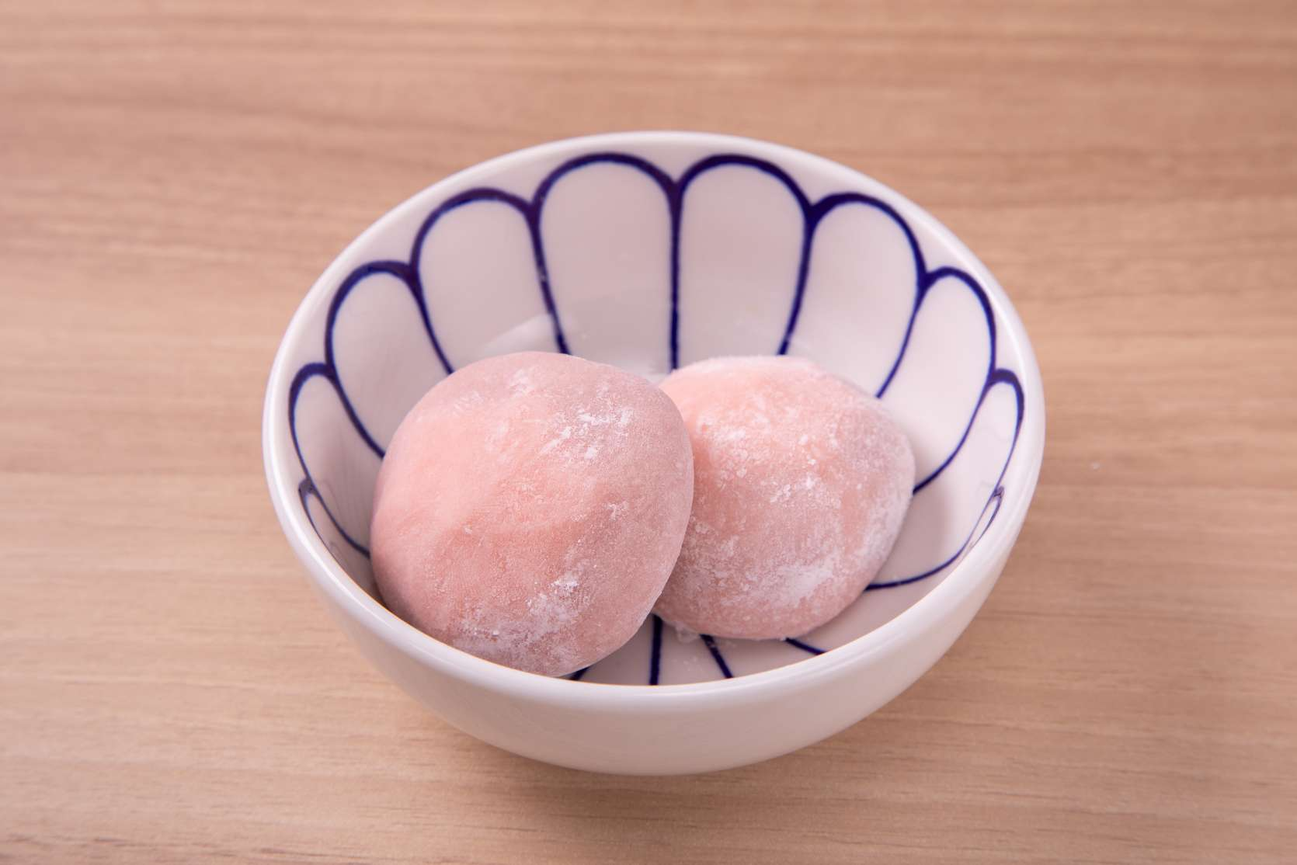
271488 | 居酒屋メニュー/Izakaya menu-デザート/Dessert | 居）ふわとろクリーム大福いちご | ￥500 | 10%外税 | 104,103,102 | 展示
271489 | 居酒屋メニュー/Izakaya menu-デザート/Dessert | 居）ごま団子 黒ごまあん | ￥400 | 10%外税 | 104,103,102 | 隐藏
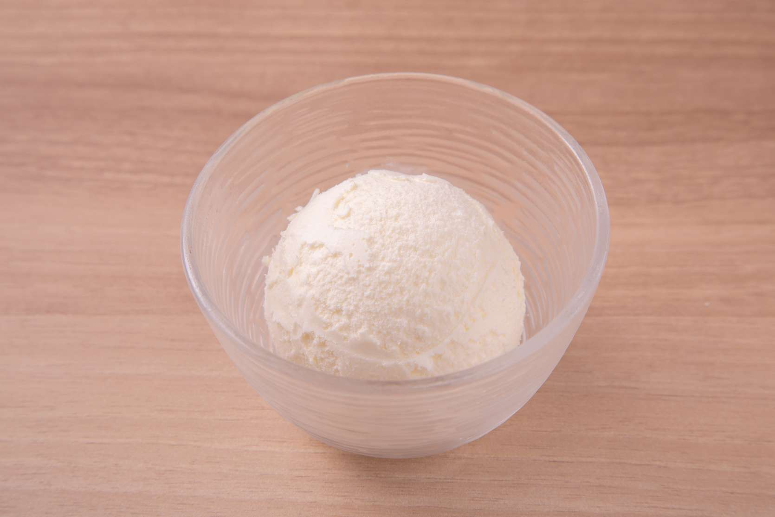
271486 | 居酒屋メニュー/Izakaya menu-デザート/Dessert | 居）バニラアイス | ￥300 | 10%外税 | 104,103,102 | 展示
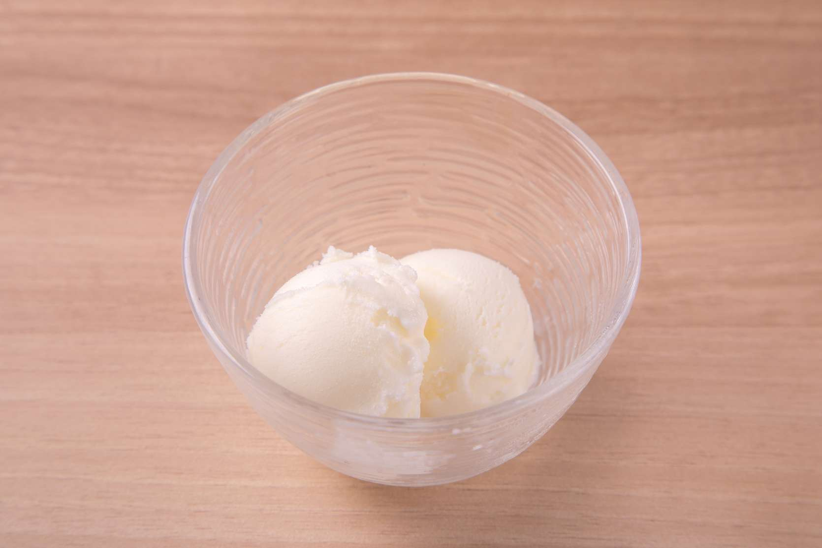
271487 | 居酒屋メニュー/Izakaya menu-デザート/Dessert | 居）青ヶ島塩アイスクリーム | ￥500 | 10%外税 | 104,103,102 | 展示
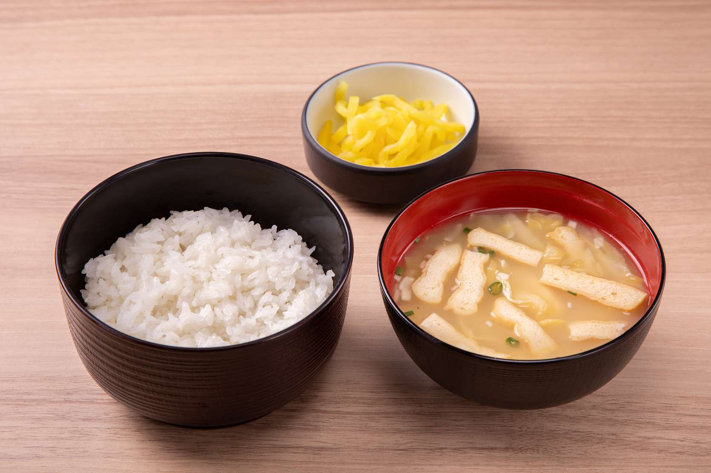
271483 | 居酒屋メニュー/Izakaya menu-居酒屋めし | 居）ごはんセット | ￥310 | 10%外税 | 104,103 | 隐藏
271484 | 居酒屋メニュー/Izakaya menu-居酒屋めし | 居）お茶漬け 梅 | ￥310 | 10%外税 | 104,103 | 隐藏
271485 | 居酒屋メニュー/Izakaya menu-居酒屋めし | 居）お茶漬け 鮭 | ￥310 | 10%外税 | 104,103 | 隐藏
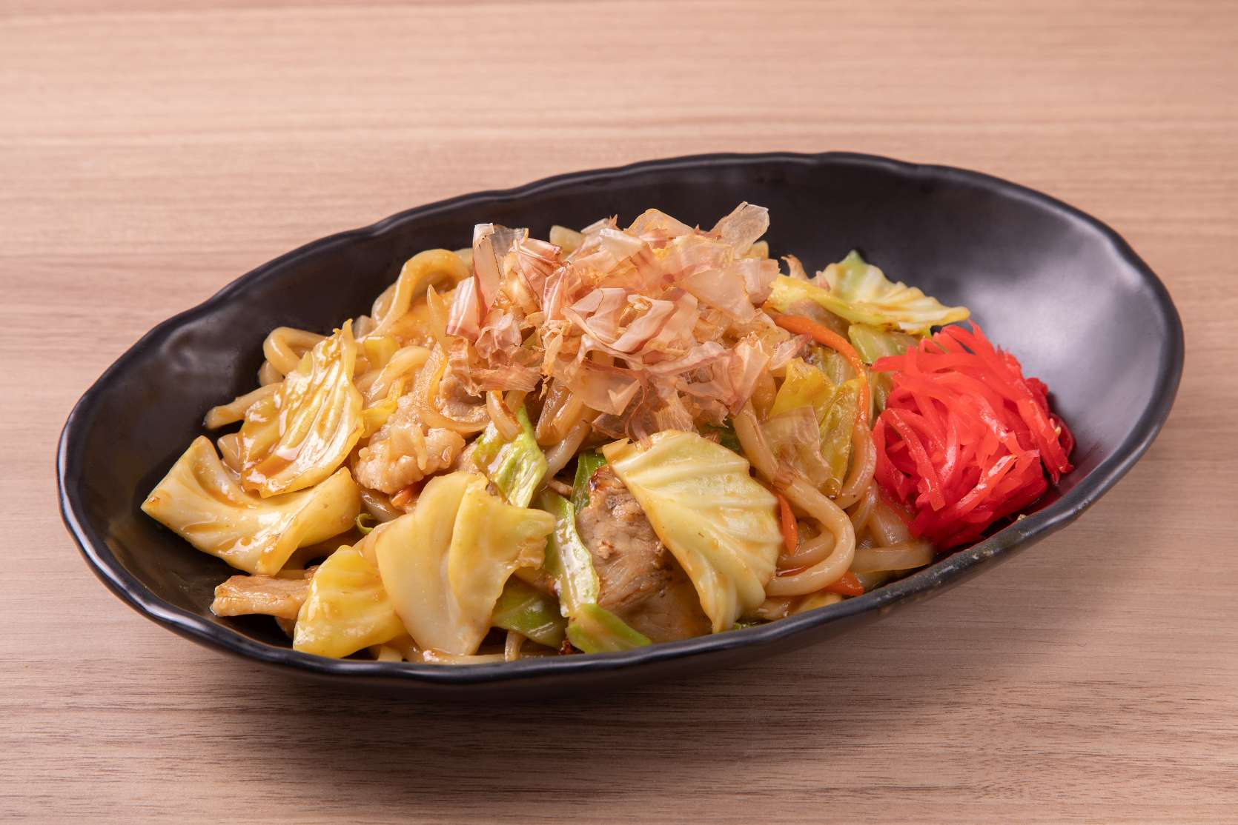
271481 | 居酒屋メニュー/Izakaya menu-居酒屋めし | 居）味噌焼うどん | ￥680 | 10%外税 | 104,103 | 隐藏
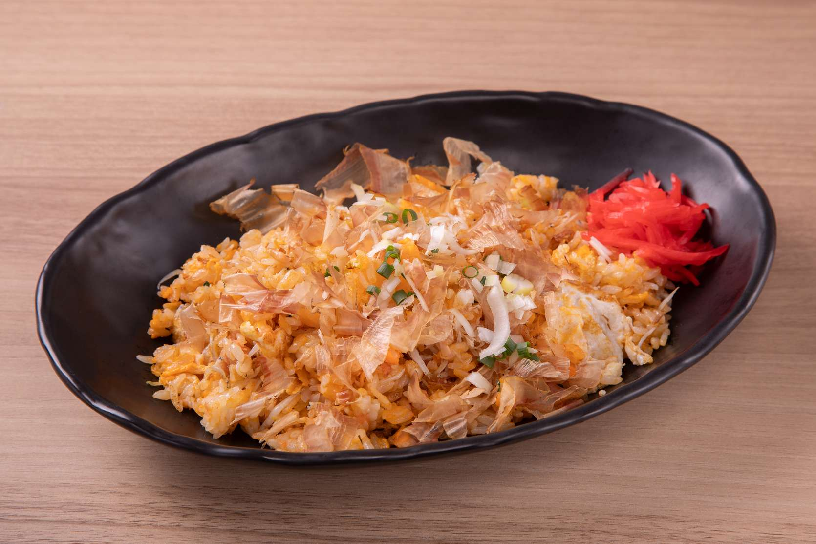
271482 | 居酒屋メニュー/Izakaya menu-居酒屋めし | 居）特製お魚チャーハン | ￥880 | 10%外税 | 104,103 | 隐藏
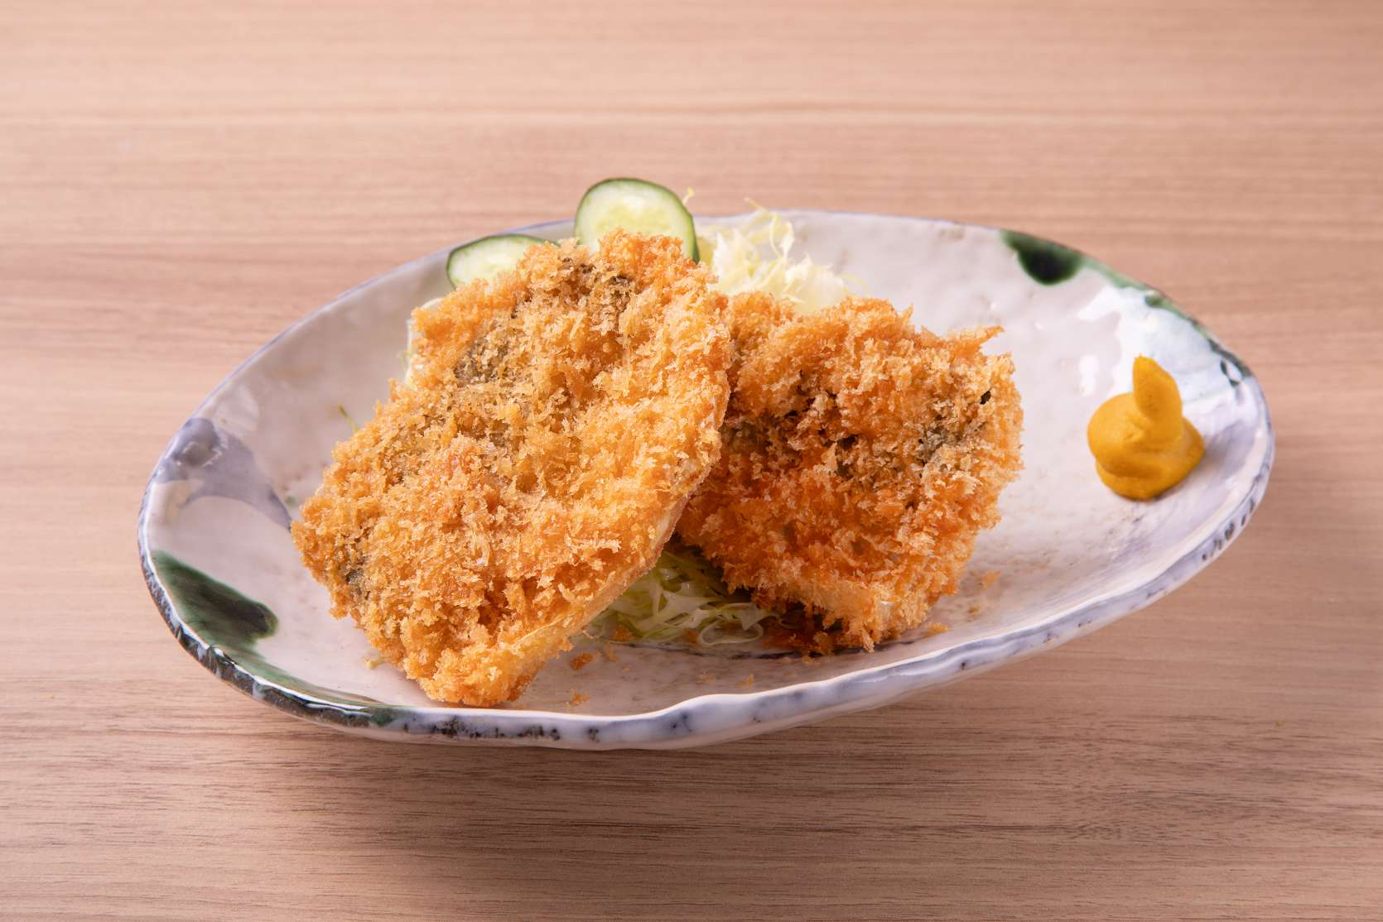
271478 | 居酒屋メニュー/Izakaya menu-定食の単品 | 単）さばかつ | ￥720 | 10%外税 | 104,103 | 隐藏
271479 | 居酒屋メニュー/Izakaya menu-定食の単品 | 単）カジキマグロかつ | ￥820 | 10%外税 | 104,103 | 隐藏
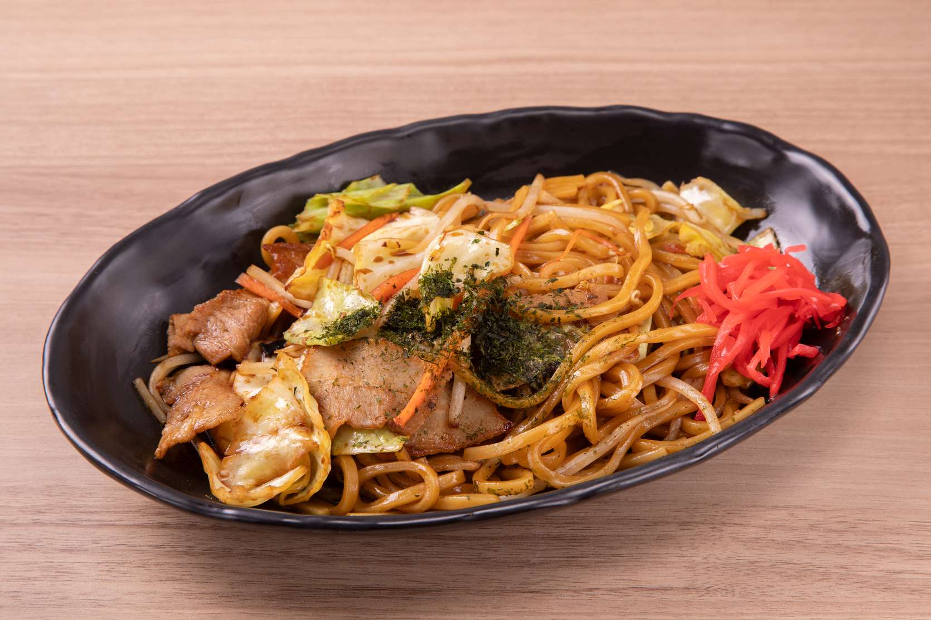
271480 | 居酒屋メニュー/Izakaya menu-居酒屋めし | 居）ソース焼きそば | ￥680 | 10%外税 | 104,103 | 隐藏
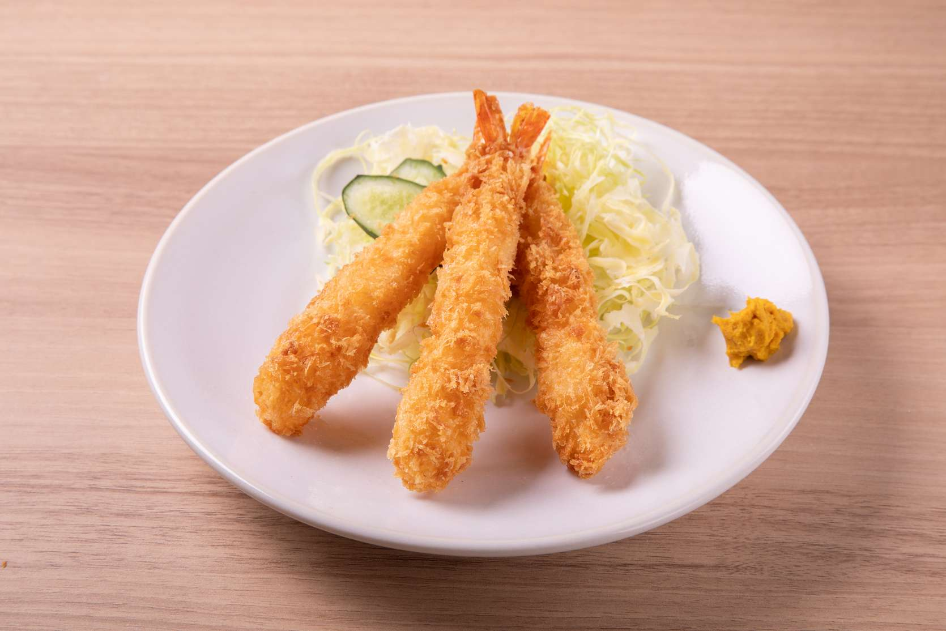
271476 | 居酒屋メニュー/Izakaya menu-定食の単品 | 単）エビフライ | ￥720 | 10%外税 | 104,103 | 隐藏
271477 | 居酒屋メニュー/Izakaya menu-定食の単品 | 単）極上揚げとり丼 | ￥630 | 10%外税 | 104,103 | 隐藏
271473 | 居酒屋メニュー/Izakaya menu-定食の単品 | 単）アジフライ定食 | ￥630 | 10%外税 | 104,103 | 隐藏

271474 | 居酒屋メニュー/Izakaya menu-定食の単品 | 単）鶏もも唐揚げ | ￥630 | 10%外税 | 104,103 | 隐藏
271475 | 居酒屋メニュー/Izakaya menu-定食の単品 | 単）鶏もも唐揚げのみぞれがけ | ￥630 | 10%外税 | 104,103 | 隐藏
271471 | 居酒屋メニュー/Izakaya menu-定食の単品 | 単）味噌豚の鉄板焼き | ￥630 | 10%外税 | 104,103 | 隐藏

271472 | 居酒屋メニュー/Izakaya menu-定食の単品 | 単）ミックスフライ | ￥630 | 10%外税 | 104,103 | 隐藏

271470 | 居酒屋メニュー/Izakaya menu-定食の単品 | 単）ソーセージ＆エッグ | ￥630 | 10%外税 | 104,103 | 隐藏

271468 | 居酒屋メニュー/Izakaya menu-定食の単品 | 単）しょうが焼き | ￥630 | 10%外税 | 104,103 | 隐藏

271469 | 居酒屋メニュー/Izakaya menu-定食の単品 | 単）鶏もも肉バター味噌鉄板 | ￥630 | 10%外税 | 104,103 | 隐藏
271466 | 居酒屋メニュー/Izakaya menu-定食の単品 | 単)うな鮭丼 | ￥740 | 10%外税 | 104,103 | 隐藏
271467 | 居酒屋メニュー/Izakaya menu-定食の単品 | 単)うな玉丼 | ￥740 | 10%外税 | 104,103 | 隐藏
271465 | 居酒屋メニュー/Izakaya menu-定食の単品 | 単）うな丼 ダブル | ￥2,540 | 10%外税 | 104,103 | 隐藏
271463 | 居酒屋メニュー/Izakaya menu-定食の単品 | 単）カラスガレイの煮付け風 蒸し焼き定食 | ￥720 | 10%外税 | 104,103 | 隐藏
271464 | 居酒屋メニュー/Izakaya menu-定食の単品 | 単）うな丼 | ￥1,340 | 10%外税 | 104,103 | 隐藏

271461 | 居酒屋メニュー/Izakaya menu-定食の単品 | 単）さわら西京漬け | ￥820 | 10%外税 | 104,103 | 隐藏

271462 | 居酒屋メニュー/Izakaya menu-定食の単品 | 単）あかうお粕漬け | ￥720 | 10%外税 | 104,103 | 隐藏

271458 | 居酒屋メニュー/Izakaya menu-定食の単品 | 単)さんまの塩焼き | ￥690 | 10%外税 | 104,103 | 隐藏

271459 | 居酒屋メニュー/Izakaya menu-定食の単品 | 単）ダブルほっけ | ￥1,440 | 10%外税 | 104,103 | 隐藏

271457 | 居酒屋メニュー/Izakaya menu-定食の単品 | 単）あじの開き | ￥630 | 10%外税 | 104,103 | 隐藏

271454 | 居酒屋メニュー/Izakaya menu-定食の単品 | 単）サーモンハラス | ￥850 | 10%外税 | 104,103 | 隐藏

271455 | 居酒屋メニュー/Izakaya menu-定食の単品 | 単）ハラス刻みわさびのせ定食 | ￥1,000 | 10%外税 | 104,103 | 隐藏

271452 | 居酒屋メニュー/Izakaya menu-定食の単品 | 単）鮭西京漬け | ￥820 | 10%外税 | 104,103 | 隐藏

271453 | 居酒屋メニュー/Izakaya menu-定食の単品 | 単）鮭カマ塩焼き | ￥820 | 10%外税 | 104,103 | 隐藏

271450 | 居酒屋メニュー/Izakaya menu-定食の単品 | 単）さばみりん干し | ￥720 | 10%外税 | 104,103 | 隐藏

271447 | 居酒屋メニュー/Izakaya menu-定食の単品 | 単）銀たら西京漬け | ￥1,000 | 10%外税 | 104,103 | 隐藏

271443 | 居酒屋メニュー/Izakaya menu-定食の単品 | 単）さば味噌煮 | ￥720 | 10%外税 | 104,103 | 隐藏
271444 | 居酒屋メニュー/Izakaya menu-定食の単品 | 単）生姜焼き | ￥630 | 10%外税 | 104,103 | 隐藏
271445 | 居酒屋メニュー/Izakaya menu-定食の単品 | 単）ミックスフライ | ￥700 | 10%外税 | 104,103 | 隐藏
271441 | 居酒屋メニュー/Izakaya menu-定食の単品 | 単）縞ほっけ | ￥720 | 10%外税 | 104,103 | 隐藏

271442 | 居酒屋メニュー/Izakaya menu-定食の単品 | 単）銀鮭塩焼き | ￥720 | 10%外税 | 104,103 | 隐藏

271440 | 居酒屋メニュー/Izakaya menu-定食の単品 | 単）さば塩焼き | ￥640 | 10%外税 | 104,103 | 隐藏

271437 | 居酒屋メニュー/Izakaya menu-焼き物/Grilled food | 居）さんま開き | ￥670 | 10%外税 | 104,103 | 隐藏
271438 | 居酒屋メニュー/Izakaya menu-焼き物/Grilled food | 居）縞ほっけ | ￥880 | 10%外税 | 104,103 | 隐藏
271439 | 居酒屋メニュー/Izakaya menu-焼き物/Grilled food | 居）赤魚の粕漬け | ￥780 | 10%外税 | 104,103 | 隐藏

271435 | 居酒屋メニュー/Izakaya menu-焼き物/Grilled food | 居）ソーセージ盛り合わせ | ￥580 | 10%外税 | 104,103 | 展示

271436 | 居酒屋メニュー/Izakaya menu-焼き物/Grilled food | 居）子持ちししゃも | ￥450 | 10%外税 | 104,103 | 展示

271433 | 居酒屋メニュー/Izakaya menu-焼き物/Grilled food | 居）ピリ辛チョリソー | ￥580 | 10%外税 | 104,103 | 展示

271434 | 居酒屋メニュー/Izakaya menu-揚げ物/Fried food | 居）手羽先の黄金焼き | ￥400 | 10%外税 | 104,103,102 | 展示

271431 | 居酒屋メニュー/Izakaya menu-焼き物/Grilled food | 居）エイヒレの炙り焼き | ￥450 | 10%外税 | 104,103 | 展示

271432 | 居酒屋メニュー/Izakaya menu-焼き物/Grilled food | 居）つくね | ￥450 | 10%外税 | 104,103 | 展示

271429 | 居酒屋メニュー/Izakaya menu-焼き物/Grilled food | 居）いかの一夜干し | ￥680 | 10%外税 | 104,103 | 隐藏

271430 | 居酒屋メニュー/Izakaya menu-焼き物/Grilled food | 居）氷下魚一夜干し | ￥450 | 10%外税 | 104,103 | 隐藏
271426 | 居酒屋メニュー/Izakaya menu-揚げ物/Fried food | 居）アジフライ | ￥450 | 10%外税 | 104,103,102 | 隐藏

271427 | 居酒屋メニュー/Izakaya menu-揚げ物/Fried food | 居）カキフライ | ￥400 | 10%外税 | 104,103,102 | 隐藏

271428 | 居酒屋メニュー/Izakaya menu-揚げ物/Fried food | 居）ピリ辛ミンチカツ | ￥450 | 10%外税 | 104,103,102 | 展示

271424 | 居酒屋メニュー/Izakaya menu-揚げ物/Fried food | 居）鶏軟骨唐揚げ | ￥450 | 10%外税 | 104,103,102 | 展示
271425 | 居酒屋メニュー/Izakaya menu-揚げ物/Fried food | 居）鶏もも唐揚げ | ￥450 | 10%外税 | 104,103,102 | 隐藏

271422 | 居酒屋メニュー/Izakaya menu-揚げ物/Fried food | 居）たこの唐揚げ | ￥680 | 10%外税 | 104,103,102 | 展示

271423 | 居酒屋メニュー/Izakaya menu-揚げ物/Fried food | 居）きびなご唐揚げ | ￥450 | 10%外税 | 104,103,102 | 展示

271420 | 居酒屋メニュー/Izakaya menu-揚げ物/Fried food | 居）ポテトフライ | ￥450 | 10%外税 | 104,103,102 | 展示

271421 | 居酒屋メニュー/Izakaya menu-揚げ物/Fried food | 居）鶏皮ぎょうざ | ￥580 | 10%外税 | 104,103,102 | 展示

271418 | 居酒屋メニュー/Izakaya menu-揚げ物/Fried food | 居）パリパリ春巻き | ￥450 | 10%外税 | 104,103,102 | 展示
271419 | 居酒屋メニュー/Izakaya menu-揚げ物/Fried food | 居）甘エビの唐揚げ | ￥450 | 10%外税 | 104,103,102 | 隐藏

271416 | 居酒屋メニュー/Izakaya menu-お刺身 | 居）野〆はまち | ￥680 | 10%外税 | 104,103 | 隐藏

271417 | 居酒屋メニュー/Izakaya menu-揚げ物/Fried food | 居）ちくわ磯辺揚げ | ￥450 | 10%外税 | - | 展示
271413 | 居酒屋メニュー/Izakaya menu-お刺身 | 居）ヤリイカお刺身 | ￥580 | 10%外税 | 104,103 | 隐藏
271414 | 居酒屋メニュー/Izakaya menu-お刺身 | 居）アジたたき | ￥480 | 10%外税 | 104,103 | 隐藏

271415 | 居酒屋メニュー/Izakaya menu-お刺身 | 居）マグロぶつ | ￥880 | 10%外税 | 104,103 | 隐藏

271411 | 居酒屋メニュー/Izakaya menu-前菜・おつまみ/Starter | 居）タコときゅうりの酢の物 | ￥450 | 10%外税 | 104,103,102 | 隐藏

271412 | 居酒屋メニュー/Izakaya menu-お刺身 | 居）刺身盛り合わせ | ￥1,000 | 10%外税 | 104,103 | 隐藏
271409 | 居酒屋メニュー/Izakaya menu-前菜・おつまみ/Starter | 居）味付けザーサイ | ￥250 | 10%外税 | 104,103,102 | 隐藏

271410 | 居酒屋メニュー/Izakaya menu-前菜・おつまみ/Starter | 居）梅水晶 | ￥450 | 10%外税 | 104,103,102 | 展示

271407 | 居酒屋メニュー/Izakaya menu-前菜・おつまみ/Starter | 居）冷奴 | ￥250 | 10%外税 | 104,103,102 | 隐藏

271408 | 居酒屋メニュー/Izakaya menu-前菜・おつまみ/Starter | 居）ゆず大根 | ￥250 | 10%外税 | 104,103,102 | 隐藏

271405 | 居酒屋メニュー/Izakaya menu-前菜・おつまみ/Starter | 居）えだまめ | ￥350 | 10%外税 | 104,103,102 | 展示

271406 | 居酒屋メニュー/Izakaya menu-前菜・おつまみ/Starter | 居）玉子焼き | ￥350 | 10%外税 | 104,103,102 | 隐藏

271403 | 居酒屋メニュー/Izakaya menu-前菜・おつまみ/Starter | 居）たこわさび | ￥350 | 10%外税 | 104,103,102 | 展示

271404 | 居酒屋メニュー/Izakaya menu-前菜・おつまみ/Starter | 居）味付けうずらの卵 | ￥350 | 10%外税 | 104,103,102 | 展示

271401 | 居酒屋メニュー/Izakaya menu-前菜・おつまみ/Starter | 居）たたききゅうり | ￥350 | 10%外税 | 104,103,102 | 展示

271402 | 居酒屋メニュー/Izakaya menu-前菜・おつまみ/Starter | 居）青唐みそ姫竹 | ￥250 | 10%外税 | 104,103,102 | 隐藏

271399 | 居酒屋メニュー/Izakaya menu-前菜・おつまみ/Starter | 居）白菜キムチ | ￥250 | 10%外税 | 104,103,102 | 隐藏

271400 | 居酒屋メニュー/Izakaya menu-前菜・おつまみ/Starter | 居）塩キャベツ | ￥350 | 10%外税 | 104,103,102 | 隐藏
271397 | 居酒屋メニュー/Izakaya menu-おススメ | 居）縞ホッケダブル | ￥1,500 | 10%外税 | 104,103 | 隐藏

271398 | 居酒屋メニュー/Izakaya menu-前菜・おつまみ/Starter | 居）しらすおろし | ￥250 | 10%外税 | 104,103,102 | 隐藏
271394 | 居酒屋メニュー/Izakaya menu-おススメ | 居）カジキまぐろカツ | ￥780 | 10%外税 | 104,103 | 隐藏

271395 | 居酒屋メニュー/Izakaya menu-おススメ | 居）串盛り合わせ５本 | ￥1,000 | 10%外税 | 104,103 | 隐藏

271396 | 居酒屋メニュー/Izakaya menu-揚げ物/Fried food | 居）揚げ出し手まり湯葉 | ￥480 | 10%外税 | 104,103,102 | 展示
271392 | 居酒屋メニュー/Izakaya menu-おススメ | 居）銀たら西京漬け | ￥1,100 | 10%外税 | 104,103 | 隐藏

271393 | 居酒屋メニュー/Izakaya menu-おススメ | 居）菜の花とうどの天ぷら | ￥680 | 10%外税 | 104,103 | 隐藏

271390 | 居酒屋メニュー/Izakaya menu-おススメ | 居）まぐろネギトロアボカド | ￥680 | 10%外税 | 104,103 | 隐藏

271391 | 居酒屋メニュー/Izakaya menu-おススメ | 居）ほうれん草のお浸し | ￥350 | 10%外税 | 104,103 | 隐藏

271387 | 居酒屋メニュー/Izakaya menu-おススメ | 居）海老マヨネーズ | ￥780 | 10%外税 | 104,103 | 隐藏
271388 | 居酒屋メニュー/Izakaya menu-おススメ | 居）しょうが焼き | ￥680 | 10%外税 | 104,103 | 隐藏

271389 | 居酒屋メニュー/Izakaya menu-焼き物/Grilled food | 居）鶏もも炭火焼 | ￥580 | 10%外税 | 104,103 | 展示
271385 | お飲み物/Beverages-ソフトドリンク//SoftDrink | ジャスミン茶 | ￥350 | 10%外税 | 102 | 展示

271386 | 居酒屋メニュー/Izakaya menu-おススメ | 居）ツナポテトサラダ | ￥350 | 10%外税 | 104,103 | 隐藏
271383 | お飲み物/Beverages-ソフトドリンク//SoftDrink | カルピス | ￥350 | 10%外税 | 102 | 展示
271384 | お飲み物/Beverages-ソフトドリンク//SoftDrink | カルピスソーダ | ￥350 | 10%外税 | 102 | 展示
271381 | お飲み物/Beverages-ソフトドリンク//SoftDrink | ウーロン茶 | ￥350 | 10%外税 | 102 | 展示
271382 | お飲み物/Beverages-ソフトドリンク//SoftDrink | オレンジジュース | ￥350 | 10%外税 | 102 | 展示
271379 | お飲み物/Beverages-ソフトドリンク//SoftDrink | ジンジャーエール | ￥350 | 10%外税 | 102 | 展示
271380 | お飲み物/Beverages-ソフトドリンク//SoftDrink | 緑茶 | ￥350 | 10%外税 | 102 | 展示

271376 | お飲み物/Beverages-日本酒//Japanese Sake | 麒麟山伝統辛口（一合） | ￥800 | 10%外税 | 102 | 展示
271377 | お飲み物/Beverages-日本酒//Japanese Sake | 峰の白梅（一合） | ￥700 | 10%外税 | 102 | 隐藏
271378 | お飲み物/Beverages-ソフトドリンク//SoftDrink | コーラ | ￥350 | 10%外税 | 102 | 展示

271375 | お飲み物/Beverages-日本酒//Japanese Sake | 東洋美人 純米吟醸（一合） | ￥1,100 | 10%外税 | 102 | 展示

271372 | お飲み物/Beverages-日本酒//Japanese Sake | 寿萬亀 4割磨き純米大吟醸（一合） | ￥1,500 | 10%外税 | 102 | 展示

271373 | お飲み物/Beverages-日本酒//Japanese Sake | 田酒 特別純米（一合） | ￥1,500 | 10%外税 | 102 | 展示
271374 | お飲み物/Beverages-日本酒//Japanese Sake | 獺祭 純米大吟醸45（一合） | ￥1,300 | 10%外税 | 102 | 展示

271371 | お飲み物/Beverages-日本酒//Japanese Sake | 寿萬亀 千尋の海 吟醸（一合） | ￥900 | 10%外税 | 102 | 展示

271369 | お飲み物/Beverages-日本酒//Japanese Sake | 寿萬亀 純米酒（一合） | ￥700 | 10%外税 | 102 | 展示

271370 | お飲み物/Beverages-日本酒//Japanese Sake | 碧海 寿萬亀 純米吟醸（一合） | ￥800 | 10%外税 | 102 | 展示
271367 | お飲み物/Beverages-焼酎・梅酒//Shochu·plum wine | 割り材 ウーロン茶 500ml | ￥450 | 10%外税 | 102 | 展示

271368 | お飲み物/Beverages-日本酒//Japanese Sake | 寿萬亀 上撰辛口（一合） | ￥550 | 10%外税 | 102 | 展示
271365 | お飲み物/Beverages-焼酎・梅酒//Shochu·plum wine | 割り材 梅干し | ￥120 | 10%外税 | 102 | 展示
271366 | お飲み物/Beverages-焼酎・梅酒//Shochu·plum wine | 割り材 緑茶 500ml | ￥450 | 10%外税 | 102 | 展示
271363 | お飲み物/Beverages-焼酎・梅酒//Shochu·plum wine | 米）白岳 しろ ボトル | ￥3,000 | 10%外税 | 102 | 展示
271364 | お飲み物/Beverages-焼酎・梅酒//Shochu·plum wine | 甲）キンミヤ ボトル | ￥2,500 | 10%外税 | 102 | 展示
271361 | お飲み物/Beverages-焼酎・梅酒//Shochu·plum wine | 芋）三岳 ボトル | ￥3,300 | 10%外税 | 102 | 展示
271362 | お飲み物/Beverages-焼酎・梅酒//Shochu·plum wine | 麦）二階堂 ボトル | ￥3,000 | 10%外税 | 102 | 展示

271360 | お飲み物/Beverages-焼酎・梅酒//Shochu·plum wine | 奥武蔵のにごり梅酒 | ￥480 | 10%外税 | 102 | 展示

271359 | お飲み物/Beverages-焼酎・梅酒//Shochu·plum wine | CHOYAブランデー仕立て梅酒 | ￥420 | 10%外税 | 102 | 展示

271357 | お飲み物/Beverages-焼酎・梅酒//Shochu·plum wine | 米）白岳 しろ グラス | ￥420 | 10%外税 | 102 | 展示

271358 | お飲み物/Beverages-焼酎・梅酒//Shochu·plum wine | 甲）キンミヤ グラス | ￥280 | 10%外税 | 102 | 展示

271355 | お飲み物/Beverages-焼酎・梅酒//Shochu·plum wine | 麦）二階堂 グラス | ￥420 | 10%外税 | 102 | 展示

271356 | お飲み物/Beverages-焼酎・梅酒//Shochu·plum wine | 麦）兼八 グラス | ￥700 | 10%外税 | 102 | 展示

271353 | お飲み物/Beverages-焼酎・梅酒//Shochu·plum wine | 芋）三岳 グラス | ￥420 | 10%外税 | 102 | 展示

271354 | お飲み物/Beverages-焼酎・梅酒//Shochu·plum wine | 芋）魔王 グラス | ￥700 | 10%外税 | 102 | 展示
271351 | お飲み物/Beverages-焼酎割//Shochu prepare | コーラ焼酎割 | ￥480 | 10%外税 | 102 | 展示
271352 | お飲み物/Beverages-焼酎割//Shochu prepare | ジンジャエール焼酎割 | ￥480 | 10%外税 | 102 | 展示
271349 | お飲み物/Beverages-焼酎割//Shochu prepare | ウーロンハイ | ￥420 | 10%外税 | 102 | 展示
271350 | お飲み物/Beverages-焼酎割//Shochu prepare | ジャスミンハイ | ￥420 | 10%外税 | 102 | 展示

271347 | お飲み物/Beverages-サワー・鬼おろしサワー//Sour | 鬼おろしキウイ | ￥480 | 10%外税 | 102 | 展示
271348 | お飲み物/Beverages-焼酎割//Shochu prepare | 緑茶ハイ | ￥420 | 10%外税 | 102 | 展示
271346 | お飲み物/Beverages-サワー・鬼おろしサワー//Sour | 鬼おろしピンクグレープフルーツ | ￥480 | 10%外税 | 102 | 展示

271344 | お飲み物/Beverages-サワー・鬼おろしサワー//Sour | 鬼おろしレモンサワー | ￥480 | 10%外税 | 102 | 展示

271345 | お飲み物/Beverages-サワー・鬼おろしサワー//Sour | 鬼おろし梅サワー | ￥480 | 10%外税 | 102 | 展示
271343 | お飲み物/Beverages-サワー・鬼おろしサワー//Sour | 翠ジンソーダー | ￥420 | 10%外税 | 102 | 展示

271340 | お飲み物/Beverages-サワー・鬼おろしサワー//Sour | こだわり酒場レモンサワー | ￥420 | 10%外税 | 102 | 展示

271341 | お飲み物/Beverages-サワー・鬼おろしサワー//Sour | タコハイ | ￥420 | 10%外税 | 102 | 展示

271342 | お飲み物/Beverages-サワー・鬼おろしサワー//Sour | すっきりトマトサワー | ￥420 | 10%外税 | 102 | 展示
271338 | お飲み物/Beverages-ハイボール・ウイスキー//Whisky | 山崎１２年 | ￥1,500 | 10%外税 | 102 | 展示
271339 | お飲み物/Beverages-ハイボール・ウイスキー//Whisky | 響きブレンダーチョイス | ￥1,500 | 10%外税 | 102 | 展示
271336 | お飲み物/Beverages-ハイボール・ウイスキー//Whisky | 白州 | ￥900 | 10%外税 | 102 | 展示
271337 | お飲み物/Beverages-ハイボール・ウイスキー//Whisky | 響 | ￥900 | 10%外税 | 102 | 展示

271334 | お飲み物/Beverages-ハイボール・ウイスキー//Whisky | シーバスリーガル・ミズナラ１２年 | ￥700 | 10%外税 | 102 | 展示
271335 | お飲み物/Beverages-ハイボール・ウイスキー//Whisky | 山崎 | ￥900 | 10%外税 | 102 | 展示
271331 | お飲み物/Beverages-ビール ・ホッピー//Beer·Hoppy | ホッピー中焼酎 | ￥280 | 10%外税 | 102 | 展示
271332 | お飲み物/Beverages-ビール ・ホッピー//Beer·Hoppy | オールフリー | ￥500 | 10%外税 | 102 | 展示

271333 | お飲み物/Beverages-ハイボール・ウイスキー//Whisky | 角ハイボール | ￥500 | 10%外税 | 102 | 展示
271328 | お飲み物/Beverages-ビール ・ホッピー//Beer·Hoppy | アサヒスーパードライ中瓶 | ￥700 | 10%外税 | 102 | 展示
271329 | お飲み物/Beverages-ビール ・ホッピー//Beer·Hoppy | ホッピーセット | ￥500 | 10%外税 | 102 | 展示
271330 | お飲み物/Beverages-ビール ・ホッピー//Beer·Hoppy | ホッピー外 | ￥220 | 10%外税 | 102 | 展示

271326 | 単品メニュー/Main Courses-揚げ物（単品）/Fried food | 単）カジキマグロかつ | ￥820 | 10%外税 | 104,103,102 | 隐藏
271327 | お飲み物/Beverages-ビール ・ホッピー//Beer·Hoppy | サントリー生ビール | ￥500 | 10%外税 | 102 | 展示
271323 | 単品メニュー/Main Courses-揚げ物（単品）/Fried food | 単）エビフライ | ￥750 | 10%外税 | 104,103,102 | 展示
271324 | 単品メニュー/Main Courses-揚げ物（単品）/Fried food | 単）極上揚げとり丼 | ￥630 | 10%外税 | 104,103,102 | 隐藏
271325 | 単品メニュー/Main Courses-揚げ物（単品）/Fried food | 単）さばかつ | ￥820 | 10%外税 | 104,103,102 | 隐藏
271321 | 単品メニュー/Main Courses-揚げ物（単品）/Fried food | 単）鶏もも唐揚げ | ￥750 | 10%外税 | 104,103,102 | 展示
271322 | 単品メニュー/Main Courses-揚げ物（単品）/Fried food | 単）鶏もも唐揚げのみぞれがけ | ￥750 | 10%外税 | 104,103,102 | 展示
271319 | 単品メニュー/Main Courses-揚げ物（単品）/Fried food | 単）ミックスフライ | ￥700 | 10%外税 | 104,103,102 | 展示
271320 | 単品メニュー/Main Courses-揚げ物（単品）/Fried food | 単）アジフライ | ￥630 | 10%外税 | 104,103,102 | 隐藏
271316 | 単品メニュー/Main Courses-お肉（単品）/Meat | 単）鶏もも肉バター味噌鉄板 | ￥700 | 10%外税 | 104,103 | 展示
271317 | 単品メニュー/Main Courses-お肉（単品）/Meat | 単）ソーセージ＆エッグ | ￥700 | 10%外税 | 104,103 | 展示
271318 | 単品メニュー/Main Courses-お肉（単品）/Meat | 単）味噌豚の鉄板焼き | ￥630 | 10%外税 | 104,103 | 隐藏
271315 | 単品メニュー/Main Courses-お肉（単品）/Meat | 単）しょうが焼き | ￥700 | 10%外税 | 104,103 | 展示
271313 | 単品メニュー/Main Courses-うなぎ（単品） | 単)うな鮭丼 | ￥740 | 10%外税 | 104,103 | 隐藏
271314 | 単品メニュー/Main Courses-うなぎ（単品） | 単)うな玉丼 | ￥740 | 10%外税 | 104,103 | 隐藏
271310 | 単品メニュー/Main Courses-その他（単品）/Others | 単）カラスガレイの煮付け風 蒸し焼き | ￥720 | 10%外税 | 104,103 | 隐藏
271311 | 単品メニュー/Main Courses-うなぎ（単品） | 単）うな丼 | ￥1,340 | 10%外税 | 104,103 | 隐藏
271312 | 単品メニュー/Main Courses-うなぎ（単品） | 単）うな丼 ダブル | ￥2,540 | 10%外税 | 104,103 | 隐藏
271309 | 単品メニュー/Main Courses-その他（単品）/Others | 単）あかうお粕漬け | ￥720 | 10%外税 | 104,103 | 展示
271306 | 単品メニュー/Main Courses-ほっけ・あじ・さんま（単品）/Atka mackerel・Horse mackerel・Pacific saury | 単）ダブルほっけ | ￥1,600 | 10%外税 | 104,103 | 展示
271307 | 単品メニュー/Main Courses-その他（単品）/Others | 単）銀だら西京漬け | ￥1,030 | 10%外税 | 104,103 | 展示
271308 | 単品メニュー/Main Courses-その他（単品）/Others | 単）さわら西京漬け | ￥850 | 10%外税 | 104,103 | 展示
271305 | 単品メニュー/Main Courses-ほっけ・あじ・さんま（単品）/Atka mackerel・Horse mackerel・Pacific saury | 単)さんまの塩焼き | ￥720 | 10%外税 | 104,103 | 展示
271304 | 単品メニュー/Main Courses-ほっけ・あじ・さんま（単品）/Atka mackerel・Horse mackerel・Pacific saury | 単）あじの開き | ￥680 | 10%外税 | 104,103 | 展示
271301 | 単品メニュー/Main Courses-しゃけ・ハラス（単品）/Salmon | 単）サーモンハラス | ￥900 | 10%外税 | 104,103 | 展示
271302 | 単品メニュー/Main Courses-しゃけ・ハラス（単品）/Salmon | 単）ハラス刻みわさびのせ | ￥1,050 | 10%外税 | 104,103 | 展示
271303 | 単品メニュー/Main Courses-ほっけ・あじ・さんま（単品）/Atka mackerel・Horse mackerel・Pacific saury | 単）縞ほっけ | ￥820 | 10%外税 | 104,103 | 展示
271300 | 単品メニュー/Main Courses-しゃけ・ハラス（単品）/Salmon | 単）鮭カマ塩焼き | ￥820 | 10%外税 | 104,103 | 展示
271297 | 単品メニュー/Main Courses-さば（単品）/Mackerel | 単）さばみりん干し | ￥1,000 | 10%外税 | 104,103 | 展示
271298 | 単品メニュー/Main Courses-しゃけ・ハラス（単品）/Salmon | 単）銀鮭塩焼き | ￥820 | 10%外税 | 104,103 | 展示
271299 | 単品メニュー/Main Courses-しゃけ・ハラス（単品）/Salmon | 単）鮭西京漬け | ￥880 | 10%外税 | 104,103 | 展示
271295 | 単品メニュー/Main Courses-さば（単品）/Mackerel | 単）さば塩焼き | ￥720 | 10%外税 | 104,103 | 展示
271296 | 単品メニュー/Main Courses-さば（単品）/Mackerel | 単）さば味噌煮 | ￥820 | 10%外税 | 104,103 | 展示
271293 | 単品メニュー/Main Courses-人気メニュー（単品）/Popular Menu | 単）鶏もも唐揚げ | ￥750 | 10%外税 | 104,103,102 | 展示
271294 | 単品メニュー/Main Courses-人気メニュー（単品）/Popular Menu | 単）銀たら西京漬け | ￥1,030 | 10%外税 | 104,103 | 展示
271291 | 単品メニュー/Main Courses-人気メニュー（単品）/Popular Menu | 単）生姜焼き | ￥700 | 10%外税 | 104,103 | 展示
271292 | 単品メニュー/Main Courses-人気メニュー（単品）/Popular Menu | 単）ミックスフライ | ￥700 | 10%外税 | 104,103,102 | 展示
271289 | 単品メニュー/Main Courses-人気メニュー（単品）/Popular Menu | 単）銀鮭塩焼き | ￥820 | 10%外税 | 104,103 | 展示
271290 | 単品メニュー/Main Courses-人気メニュー（単品）/Popular Menu | 単）さば味噌煮 | ￥820 | 10%外税 | 104,103 | 展示
271287 | 単品メニュー/Main Courses-人気メニュー（単品）/Popular Menu | 単）さば塩焼き | ￥720 | 10%外税 | 104,103 | 展示

271288 | 単品メニュー/Main Courses-人気メニュー（単品）/Popular Menu | 単）縞ほっけ | ￥820 | 10%外税 | 104,103 | 展示

271285 | ちょい足し/Side dish-サイドメニュー | 刻みわさび醤油漬け | ￥200 | 10%外税 | 104 | 展示

271286 | ちょい足し/Side dish-サイドメニュー | 刺身小鉢 | ￥350 | 10%外税 | 104 | 隐藏
271283 | ちょい足し/Side dish-サイドメニュー | しらすおろし | ￥250 | 10%外税 | 104 | 展示
271284 | ちょい足し/Side dish-サイドメニュー | ゆず大根 | ￥250 | 10%外税 | 104 | 隐藏

271281 | ちょい足し/Side dish-サイドメニュー | 豚バラ大根の煮物 | ￥250 | 10%外税 | 104 | 展示
271282 | ちょい足し/Side dish-サイドメニュー | ツナポテトサラダ | ￥250 | 10%外税 | 104 | 展示
271279 | ちょい足し/Side dish-サイドメニュー | アジフライハーフ | ￥400 | 10%外税 | 104,102 | 隐藏
271280 | ちょい足し/Side dish-サイドメニュー | 銀しゃけ塩焼きハーフ | ￥450 | 10%外税 | 104 | 展示
271277 | ちょい足し/Side dish-サイドメニュー | 玉子焼き | ￥350 | 10%外税 | 104 | 展示

271278 | ちょい足し/Side dish-サイドメニュー | 唐揚げハーフ | ￥450 | 10%外税 | 104,102 | 展示
271275 | ちょい足し/Side dish-サイドメニュー | ほうれん草のお浸し | ￥150 | 10%外税 | 104 | 隐藏

271276 | ちょい足し/Side dish-サイドメニュー | 目玉焼き | ￥200 | 10%外税 | 104 | 展示

271274 | ちょい足し/Side dish-小鉢 | 焼きのり | ￥80 | 10%外税 | 104 | 展示

271272 | ちょい足し/Side dish-小鉢 | キャベツの千切り | ￥100 | 10%外税 | 104 | 展示

271273 | ちょい足し/Side dish-小鉢 | 五目ひじき煮 | ￥100 | 10%外税 | 104 | 展示

271270 | ちょい足し/Side dish-小鉢 | 濃厚赤玉生たまご | ￥100 | 10%外税 | 104 | 展示

271271 | ちょい足し/Side dish-小鉢 | わかめときゅうりの酢の物 | ￥100 | 10%外税 | 104 | 展示
271267 | ちょい足し/Side dish-小鉢 | 白菜キムチ | ￥100 | 10%外税 | 104 | 展示
271268 | ちょい足し/Side dish-小鉢 | 冷奴 | ￥100 | 10%外税 | 104 | 展示

271269 | ちょい足し/Side dish-小鉢 | 納豆 | ￥100 | 10%外税 | 104 | 展示

271265 | 定食/Set meal-揚げ物（定食）/Fried food | 定）さばかつ定食 | ￥1,080 | 10%外税 | 103,104,102 | 隐藏
271266 | 定食/Set meal-揚げ物（定食）/Fried food | 定）カジキマグロかつ定食 | ￥1,080 | 10%外税 | 104,103 | 隐藏

271264 | 定食/Set meal-揚げ物（定食）/Fried food | 定）極上揚げとり丼 | ￥940 | 10%外税 | 104,103,102 | 展示

271262 | 定食/Set meal-揚げ物（定食）/Fried food | 定）鶏もも唐揚げのみぞれがけ定食 | ￥940 | 10%外税 | 104,103,102 | 展示

271263 | 定食/Set meal-揚げ物（定食）/Fried food | 定）エビフライ定食 | ￥980 | 10%外税 | 104,103,102 | 展示

271259 | 定食/Set meal-揚げ物（定食）/Fried food | 定）ミックスフライ定食 | ￥940 | 10%外税 | 104,103,102 | 展示
271260 | 定食/Set meal-揚げ物（定食）/Fried food | 定）アジフライ定食 | ￥890 | 10%外税 | 104,103,102 | 隐藏

271261 | 定食/Set meal-揚げ物（定食）/Fried food | 定）鶏もも唐揚げ定食 | ￥940 | 10%外税 | 104,103,102 | 展示
271258 | 定食/Set meal-お肉（定食）/Meat | 定）味噌豚の鉄板焼き定食 | ￥890 | 10%外税 | 104,103 | 隐藏

271255 | 定食/Set meal-お肉（定食）/Meat | 定）しょうが焼き定食 | ￥940 | 10%外税 | 104,103 | 展示

271256 | 定食/Set meal-お肉（定食）/Meat | 定）鶏もも肉バター味噌鉄板定食 | ￥940 | 10%外税 | 104,103 | 展示

271257 | 定食/Set meal-お肉（定食）/Meat | 定）ソーセージ＆エッグ定食 | ￥940 | 10%外税 | 104,103 | 展示

271254 | 定食/Set meal-うなぎ（定食） | 定）うな玉丼 | ￥1,000 | 10%外税 | 104,103 | 展示

271251 | 定食/Set meal-うなぎ（定食） | 定）うな丼 | ￥1,500 | 10%外税 | 104,103 | 展示

271252 | 定食/Set meal-うなぎ（定食） | 定）うな丼 ダブル | ￥2,800 | 10%外税 | 104,103 | 展示
271253 | 定食/Set meal-うなぎ（定食） | 定）うな鮭丼 | ￥1,000 | 10%外税 | 104,103 | 隐藏

271249 | 定食/Set meal-その他（定食）/Others | 定）あかうお粕漬け定食 | ￥940 | 10%外税 | 104,103 | 展示
271250 | 定食/Set meal-その他（定食）/Others | 定）カラスガレイの煮付け風 蒸し焼き定食 | ￥980 | 10%外税 | 104,103 | 隐藏

271247 | 定食/Set meal-その他（定食）/Others | 定）銀だら西京漬け定食 | ￥1,300 | 10%外税 | 104,103 | 展示

271248 | 定食/Set meal-その他（定食）/Others | 定）さわら西京漬け定食 | ￥1,110 | 10%外税 | 104,103 | 展示

271245 | 定食/Set meal-ほっけ・あじ・さんま（定食）/Atka mackerel・Horse mackerel・Pacific saury | 定）さんまの塩焼き定食 | ￥980 | 10%外税 | 104,103 | 展示

271246 | 定食/Set meal-ほっけ・あじ・さんま（定食）/Atka mackerel・Horse mackerel・Pacific saury | 定）ダブルほっけ定食 | ￥1,850 | 10%外税 | 104,103 | 展示

271243 | 定食/Set meal-ほっけ・あじ・さんま（定食）/Atka mackerel・Horse mackerel・Pacific saury | 定）縞ほっけ定食 | ￥1,080 | 10%外税 | 104,103 | 展示

271244 | 定食/Set meal-ほっけ・あじ・さんま（定食）/Atka mackerel・Horse mackerel・Pacific saury | 定）あじの開き定食 | ￥920 | 10%外税 | 104,103 | 展示

271241 | 定食/Set meal-しゃけ・ハラス（定食）/Salmon | 定）サーモンハラス定食 | ￥1,160 | 10%外税 | 104,103 | 展示

271242 | 定食/Set meal-しゃけ・ハラス（定食）/Salmon | 定）ハラス刻みわさびのせ定食 | ￥1,300 | 10%外税 | 104,103 | 展示

271238 | 定食/Set meal-しゃけ・ハラス（定食）/Salmon | 定）銀鮭塩焼き定食 | ￥1,080 | 10%外税 | 104,103 | 展示

271239 | 定食/Set meal-しゃけ・ハラス（定食）/Salmon | 定）鮭西京漬け定食 | ￥1,150 | 10%外税 | 104,103 | 展示

271240 | 定食/Set meal-しゃけ・ハラス（定食）/Salmon | 定）鮭カマ塩焼き定食 | ￥1,080 | 10%外税 | 104,103 | 展示

271236 | 定食/Set meal-さば（定食）/Mackerel | 定）さば味噌煮定食 | ￥1,080 | 10%外税 | 104,103 | 展示

271237 | 定食/Set meal-さば（定食）/Mackerel | 定）さばみりん干し定食 | ￥1,280 | 10%外税 | 104,103 | 展示

271235 | 定食/Set meal-さば（定食）/Mackerel | 定）さば塩焼き定食 | ￥940 | 10%外税 | 104,103 | 展示
271232 | 定食/Set meal-人気メニュー（定食）/Popular Menu | 定）ミックスフライ定食 | ￥940 | 10%外税 | 104,103,102 | 展示
271233 | 定食/Set meal-人気メニュー（定食）/Popular Menu | 定）鶏もも唐揚げ定食 | ￥940 | 10%外税 | 104,103,102 | 展示
271234 | 定食/Set meal-人気メニュー（定食）/Popular Menu | 定）銀たら西京漬け定食 | ￥1,300 | 10%外税 | 104,103 | 展示
271230 | 定食/Set meal-人気メニュー（定食）/Popular Menu | 定）さば味噌煮定食 | ￥1,080 | 10%外税 | 104,103 | 展示
271231 | 定食/Set meal-人気メニュー（定食）/Popular Menu | 定）生姜焼き定食 | ￥940 | 10%外税 | 104,103 | 展示
271228 | 定食/Set meal-人気メニュー（定食）/Popular Menu | 定）縞ほっけ定食 | ￥1,080 | 10%外税 | 104,103 | 展示
271229 | 定食/Set meal-人気メニュー（定食）/Popular Menu | 定）銀鮭塩焼き定食 | ￥1,080 | 10%外税 | 104,103 | 展示
271227 | 定食/Set meal-人気メニュー（定食）/Popular Menu | 定）さば塩焼き定食 | ￥940 | 10%外税 | 104,103 | 展示
314569 | 定食/Set meal-人気メニュー（定食）/Popular Menu | 鮭カマ塩焼き 定食 | ￥1,080 | 10%外税 | 103,104 | 展示
287701 | お飲み物/Beverages-焼酎・梅酒//Shochu·plum wine | 割り材レモン | ￥250 | 10%外税 | 102 | 展示
329181 | せきりょう | せきりょう | ￥300 | 10%外税 | - | 隐藏

